先生専用ログイン画面
外部設計書 |  |  |  |  |  |  | チーム名 |  | えぇよん
 |  |  |  |  |  |  | 画面名 |  | 先生専用ログイン |  |  |  | 作成者 | 藤田 |  |  | 更新者
 |  |  |  |  |  |  | システム名 |  | C-Share |  |  |  | 作成日 | 2025-06-09 |  |  | 更新日
 |  |  |  |  |  |  | 備考

 | 画面設計

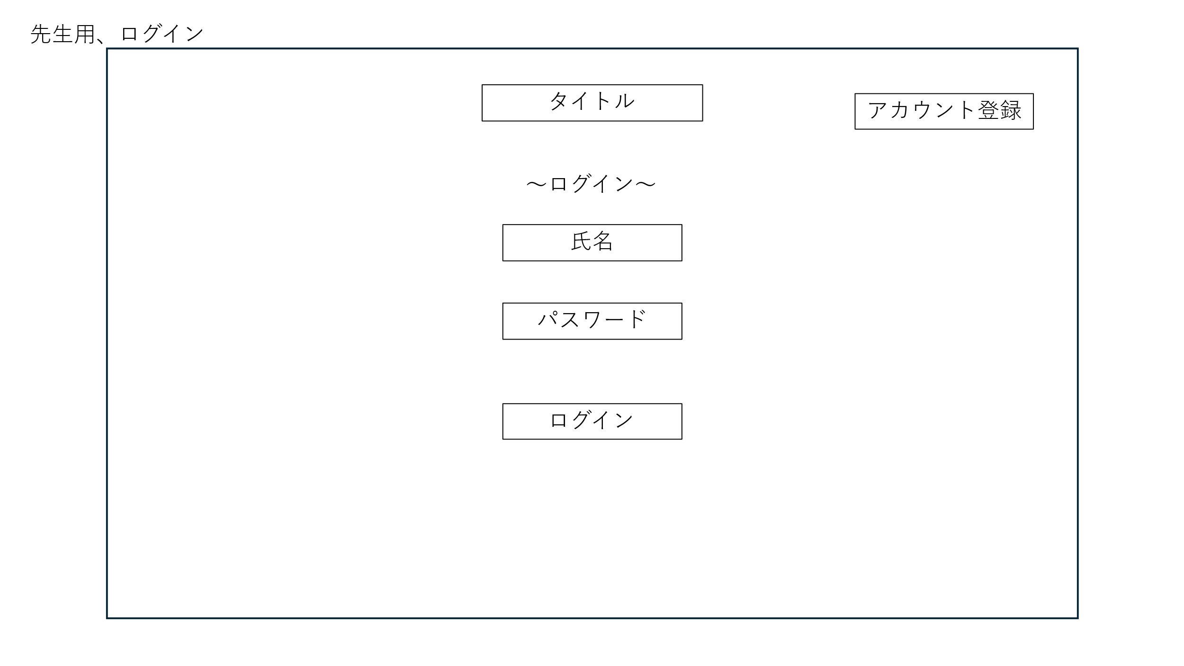

④

①

②

③

 | 機能設計

 |  |  |  | １．ログインボタンを押下時

 |  |  |  | ログインボタン押下時、以下のエラーチェックを行う。
 |  |  |  | 1.氏名が入力されていない。
 |  |  |  |  | 「氏名を入力してください。」エラーを表示する。
 |  |  |  | 2.パスワードが入力されていない。
 |  |  |  |  | 「パスワードを入力してください。」エラーを表示する。

 |  |  |  | エラーがなかった場合
 |  |  |  | アカウント情報が保存されているテーブルにdaoを通じて、ログイン情報が一致するか検証する。
 |  |  |  | 1.一致していた場合
 |  |  |  |  | 先生専用のホーム画面へ遷移
 |  |  |  | 2.一致していなかった場合
 |  |  |  |  | 「入力情報が正しくありません。」というメッセージを表示する。
 |  |  |  |  | また、ログイン画面に入力情報を保持した状態でログイン画面に遷移する。

 |  |  |  | ２．アカウント登録ボタンを押下時

 |  |  |  | アカウント登録画面へ遷移

 | 項目定義書

 | No |  | 物理名 |  |  | 論理名 |  | 画面型 |  | データ型(Java) | min | max | DBテーブル |  | DBカラム | 備考
 |  | 1 | teacherName |  |  | 教師名 |  | text |  | String |  |  | Tidpw |  | name
 |  | 2 | teacherPw |  |  | パスワード |  | password |  | String |  |  | Tidpw |  | password
 |  | 3 | login |  |  | ログイン |  | submit
 |  | 4 | registAccount |  |  | アカウント登録 |  | submit

先生専用アカウント登録
外部設計書 |  |  |  |  |  |  | チーム名 |  | えぇよん
 |  |  |  |  |  |  | 画面名 |  | 先生専用アカウント登録 |  |  |  | 作成者 | 藤田 |  |  | 更新者
 |  |  |  |  |  |  | システム名 |  | C-Share |  |  |  | 作成日 | 2025-06-09 |  |  | 更新日
 |  |  |  |  |  |  | 備考

 | 画面設計

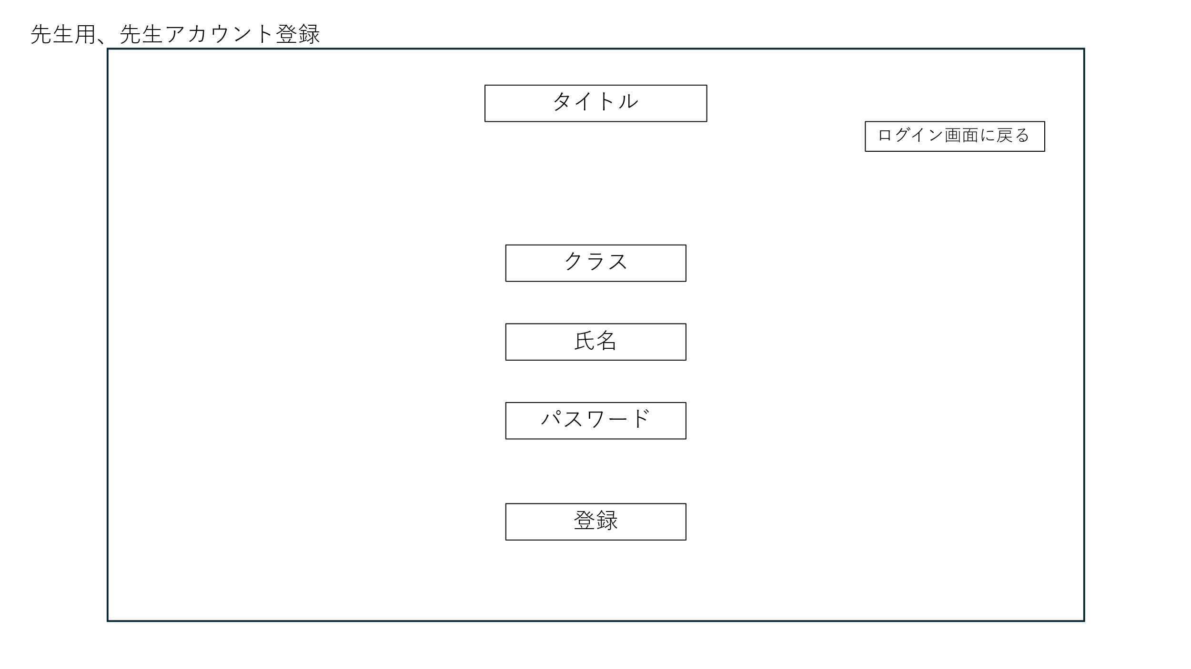

①

②

③

④

 | 機能設計

 |  |  |  | 登録ボタンを押下時

 |  |  |  | 以下のエラーチェックをする。
 |  |  |  | ・クラスが入力されなかった場合
 |  |  |  |  | 「クラスが入力されていません。」を表示する。
 |  |  |  | ・氏名が入力されなかった場合
 |  |  |  |  | 「氏名が入力されていません。」を表示する。
 |  |  |  | ・パスワードが入力されていない場合
 |  |  |  |  | 「パスワードが入力されていません。」を表示する。

 |  |  |  | 上記のエラーがなかった場合
 |  |  |  | 入力情報をアカウント情報を保存しているデータベースにdaoを通じて保存する。

 |  |  |  | 「ログイン画面に戻る」ボタンを押下時

 |  |  |  |  | 先生専用のログイン画面に遷移する。

 |  |  |  | ※クラスの記入方法
 |  |  |  |  | 例：1年２組→12

 | 項目定義書

 | No |  | 物理名 |  |  | 論理名 |  | 画面型 |  | データ型(Java) | min | max | DBテーブル |  | DBカラム | 備考
 |  | 1 | className |  |  | クラス |  | text |  | String |  |  | Tidpw |  | class
 |  | 2 | teacherName |  |  | 教師名 |  | text |  | String |  |  | Tidpw |  | name
 |  | 3 | teacherPw |  |  | パスワード |  | password |  | String |  |  | Tidpw |  | password
 |  | 4 | regist |  |  | 登録 |  | submit

先生専用ホーム
外部設計書 |  |  |  |  |  | チーム名 |  | えぇよん
 |  |  |  |  |  | 画面名 |  | 先生専用ホーム |  |  |  | 作成者 | 藤田 |  |  | 更新者
 |  |  |  |  |  | システム名 |  | C-Share |  |  |  | 作成日 | 2025-06-09 |  |  | 更新日
 |  |  |  |  |  | 備考

 | 画面設計

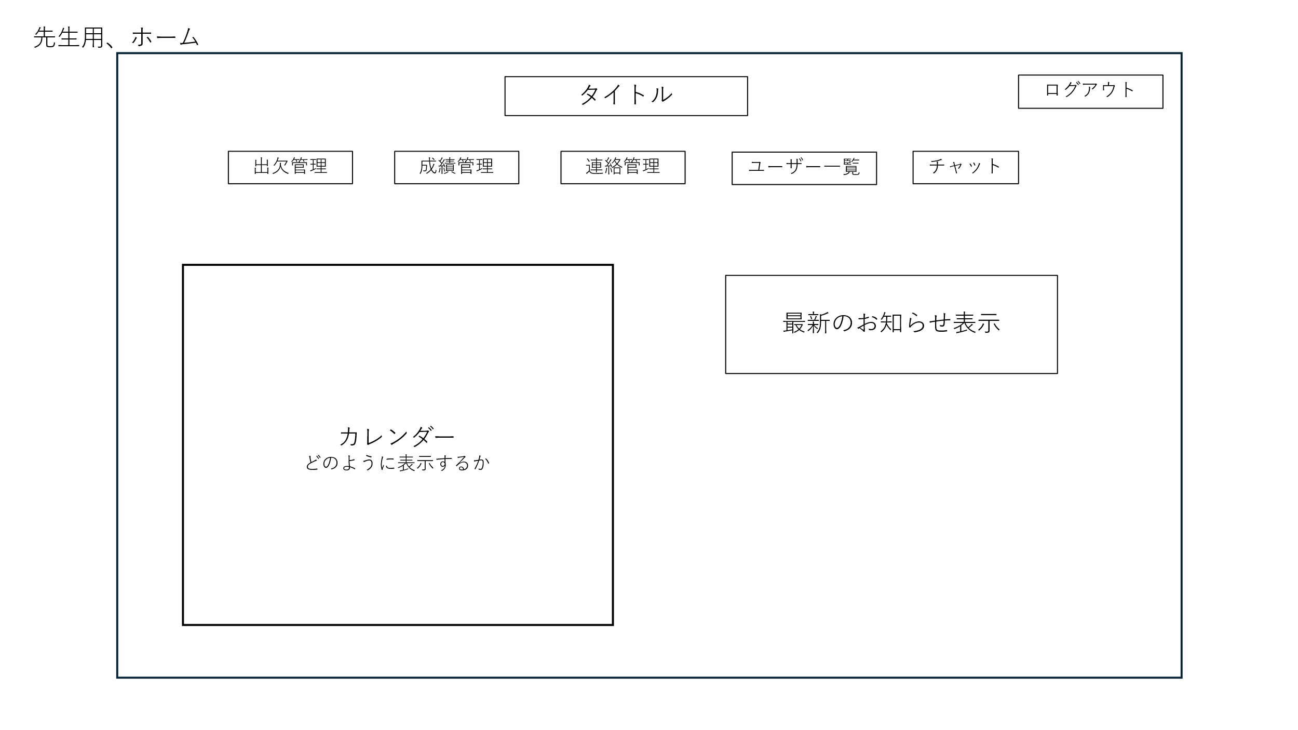

 | 機能設計

 |  |  | 1.「ログアウト」ボタンを押下時

 |  |  |  | 先生専用ログイン画面に遷移する。

 |  |  | 2.「出欠管理」ボタンを押下時

 |  |  |  | 出欠管理画面へ遷移する。

 |  |  | 3.「成績管理」ボタンを押下時

 |  |  |  | 成績管理画面へ遷移する。

 |  |  | 4.「連絡管理」ボタンを押下時

 |  |  |  | 連絡管理画面へ遷移する。

 |  |  | 5.「ユーザー一覧」ボタンを押下時

 |  |  |  | ユーザー一覧画面へ遷移する。

 |  |  | 6. ページロード時の操作
 |  |  |  | 最新のお知らせ表示に関して
 |  |  |  | Announcementsのテーブルから最新の日付の投稿をデータベースから取得する。

 | 項目定義書

 | No | 物理名 |  |  | 論理名 |  | 画面型 |  | データ型(Java) | min | max | DBテーブル |  | DBカラム | 備考

先生専用出席管理
外部設計書 |  |  |  |  |  |  | チーム名 |  | えぇよん
 |  |  |  |  |  |  | 画面名 |  | 先生専用出席管理 |  |  |  | 作成者 |  | 藤田 |  |  | 更新者
 |  |  |  |  |  |  | システム名 |  | C-Share |  |  |  | 作成日 |  | 2025-06-09 |  |  | 更新日
 |  |  |  |  |  |  | 備考

 | 画面設計

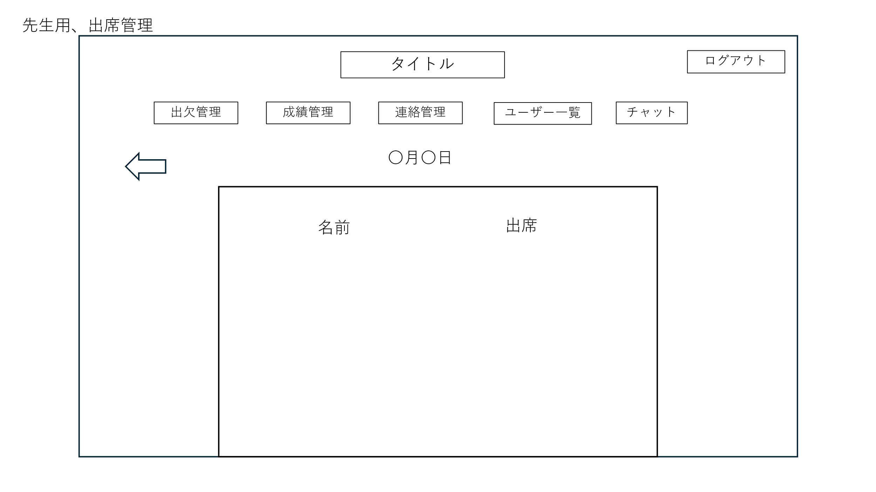

①

②
③
修正登録

 | 機能設計

 |  |  |  | 1.「ログアウト」ボタンを押下時
 |  |  |  |  |  |  |  |  |  |  |  |  | 8. 生徒や保護者の出欠登録情報が表示される。
 |  |  |  |  | 先生専用ログイン画面に遷移する。
 |  |  |  |  |  |  |  |  |  |  |  |  |  | プルダウンで出席・欠席を編集できる。
 |  |  |  | 2.「出欠管理」ボタンを押下時

 |  |  |  |  | 出欠管理画面へ遷移する。
 |  |  |  |  |  |  |  |  |  |  |  |  | 9. ページロード時の処理
 |  |  |  | 3.「成績管理」ボタンを押下時 |  |  |  |  |  |  |  |  |  | attendanceのテーブルから生徒名と出席状況を取得

 |  |  |  |  | 成績管理画面へ遷移する。 |  |  |  |  |  |  |  | 10. タイトル部分を押下時
 |  |  |  |  |  |  |  |  |  |  |  |  |  | ホーム画面へ遷移
 |  |  |  | 4.「連絡管理」ボタンを押下時

 |  |  |  |  | 連絡管理画面へ遷移する。

 |  |  |  | 5.「ユーザー一覧」ボタンを押下時

 |  |  |  |  | ユーザー一覧画面へ遷移する。

 |  |  |  | 6.「チャット」ボタンを押下時

 |  |  |  |  | チャット画面へ遷移する。

 |  |  |  | 7.「⇦」ボタンを押下時

 |  |  |  |  | カレンダー表示画面へ遷移する。

 | 項目定義書

 | No |  | 物理名 |  |  | 論理名 |  | 画面型 |  | データ型(Java) | min | max | DBテーブル |  |  | DBカラム | 備考
 |  | 1 | edit |  |  | 修正登録 |  | submit
 |  | 2 | studentName |  |  | 氏名 |  | text |  | String |  |  | Attendance |  |  | name
 |  | 3 | studentAttendance |  |  | 出席状況 |  | text |  | String |  |  | Attendance |  |  | status

先生用出席管理・カレンダー表示
外部設計書 |  |  |  |  | チーム名 |  | えぇよん
 |  |  |  |  | 画面名 |  | 先生用出席管理画面・カレンダー表示 |  |  |  | 作成者 | 御代田 |  |  | 更新者 | 御代田
 |  |  |  |  | システム名 |  | C-Share |  |  |  | 作成日 | 2025-06-09 |  |  | 更新日 | 2025-06-11
 |  |  |  |  | 備考

 | 画面設計

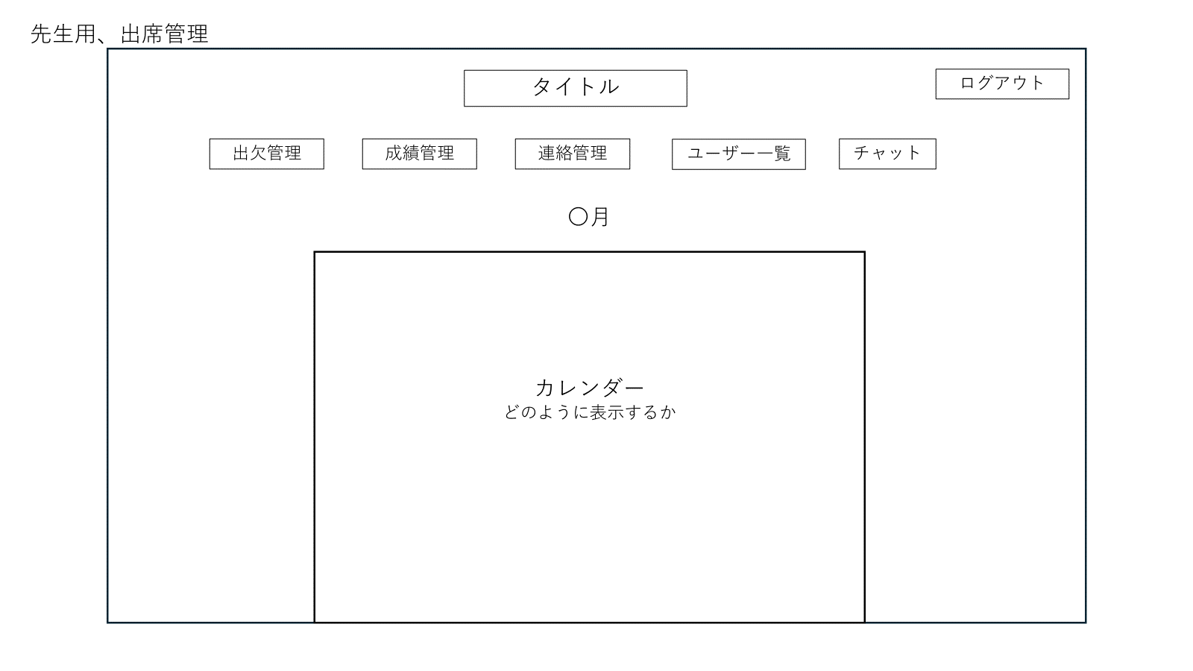

②
①

③

 | 機能設計
 |  | ①タイトル・ログアウト

 |  |  | タイトルすると、ホーム画面に移動する。ログアウトボタンを押すと先生専用ログイン画面に遷移する。

 |  | ②メニュー欄

 |  |  | それぞれのテキストをクリックすると、管理画面に移行する

 |  | ③メイン

 |  |  | １か月分のカレンダーが表示され、指定した日にちを選択すると、選択した日のクラス全員の出席状況を確認できる。
 |  |  | 月はプルダウンで選択でき、選択した月のカレンダーが表示される。

 |  |  | ※ページロード時の処理

 | 項目定義書

 | No |  | 物理名 | 論理名 |  | 画面型 |  | データ型(Java) | min | max | DBテーブル |  | DBカラム | 備考

先生用成績管理画面
外部設計書 |  |  |  |  | チーム名 |  | えぇよん
 |  |  |  |  | 画面名 |  | 先生用成績管理画面 |  |  |  | 作成者 | 御代田 |  |  | 更新者 | 御代田
 |  |  |  |  | システム名 |  | C-Share |  |  |  | 作成日 | 2025-06-09 |  |  | 更新日 | 2025-06-11
 |  |  |  |  | 備考

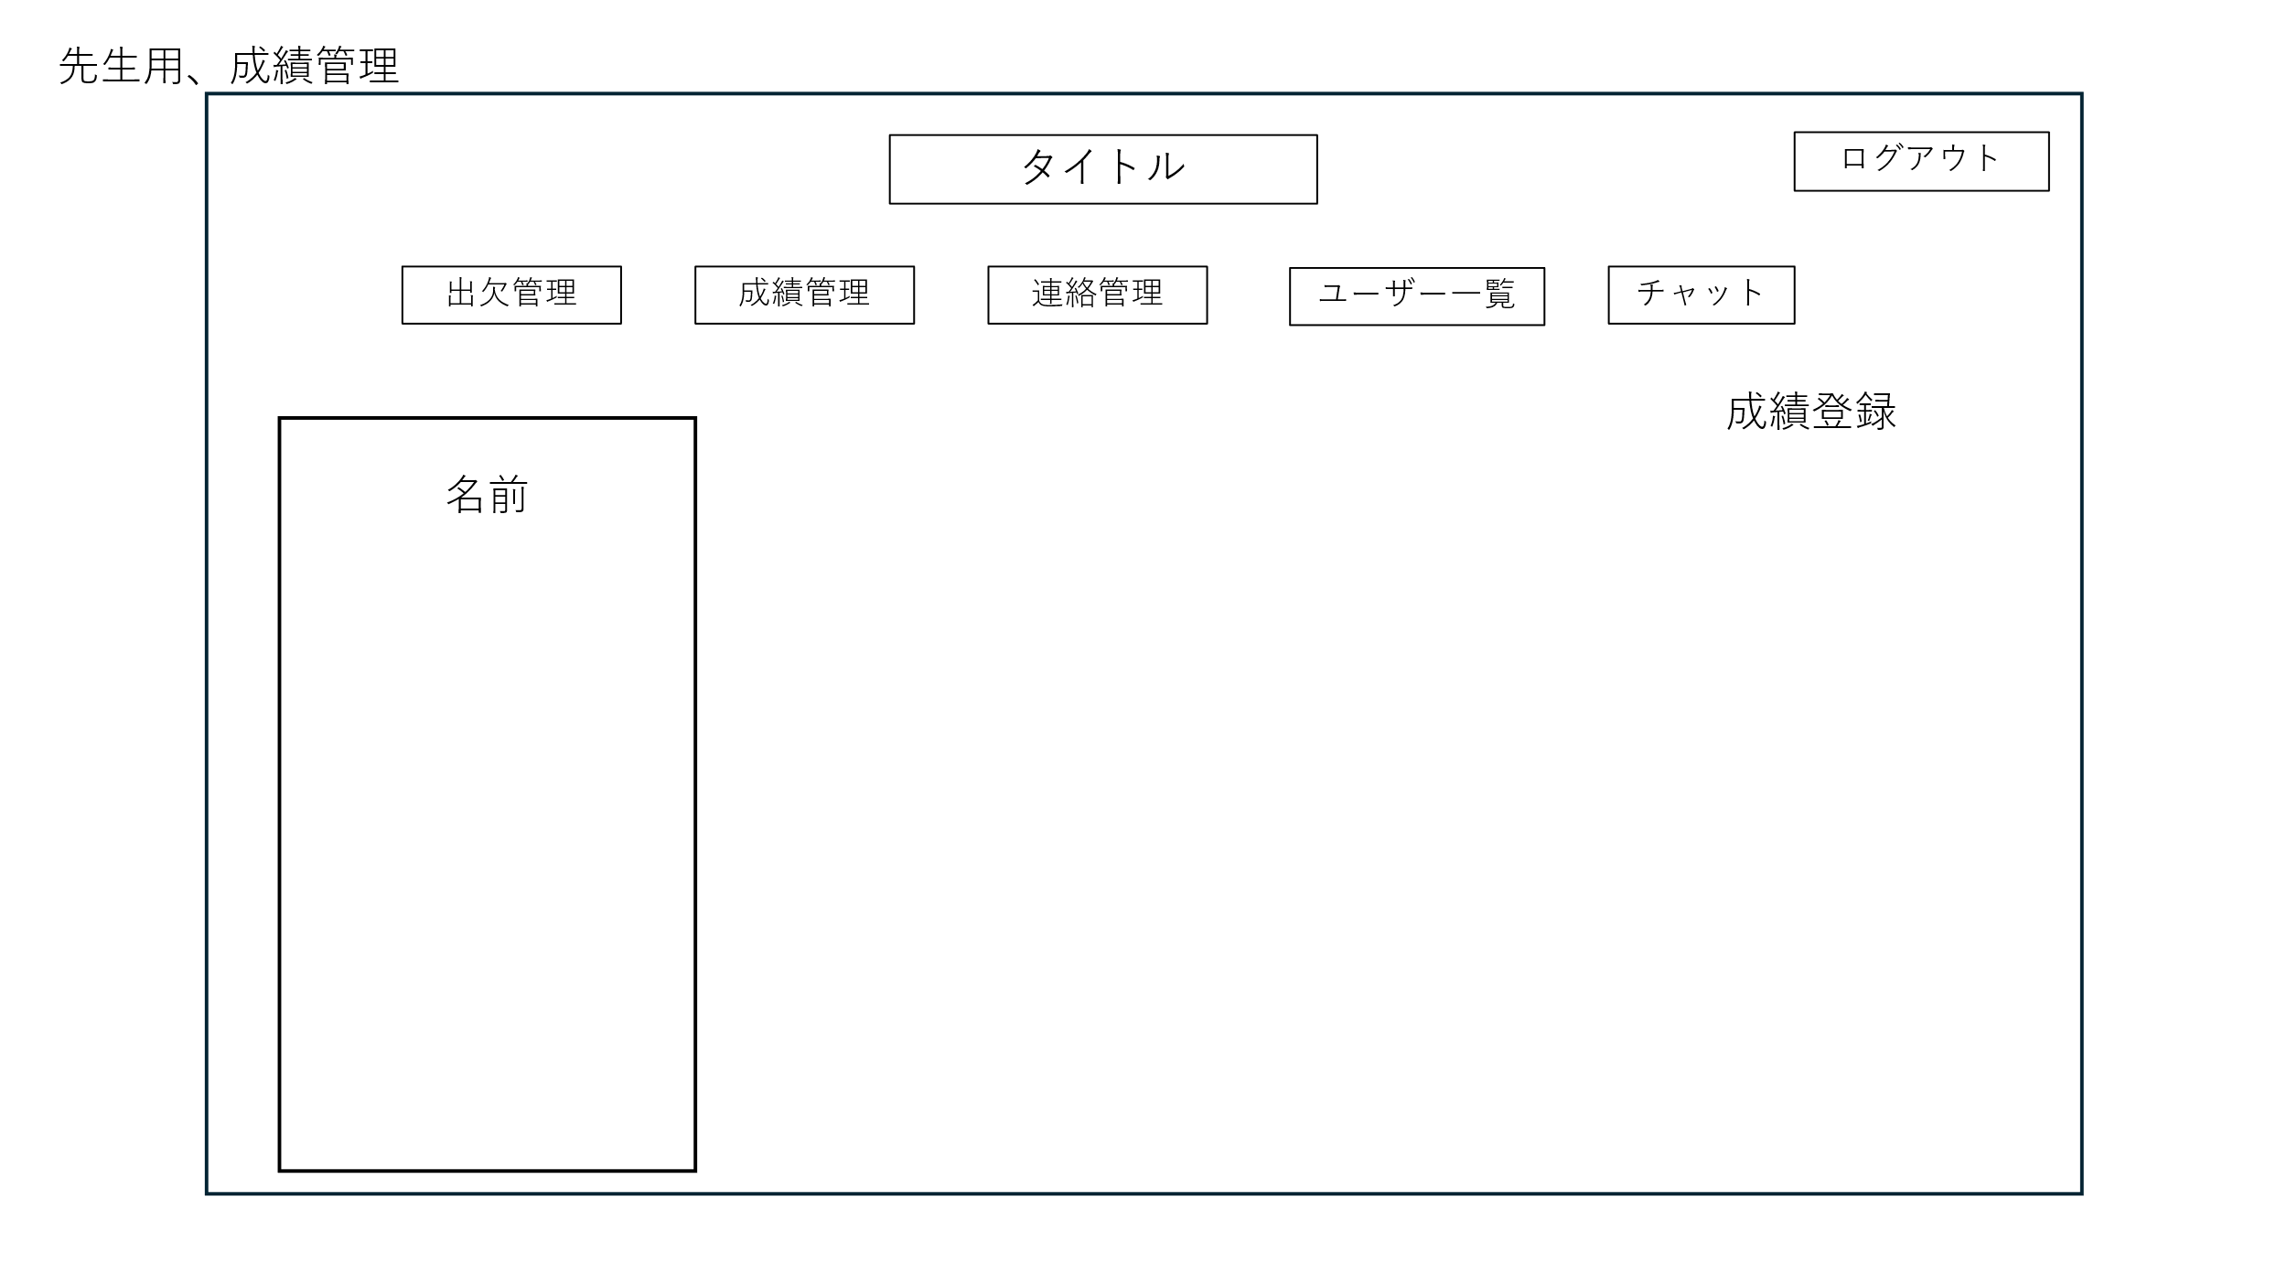
 | 画面設計

②
①

４

③

 | 機能設計
 |  | ①タイトル・ログアウト

 |  |  | タイトルすると、ホーム画面に移動する。ログアウトボタンを押すと先生専用ログイン画面に遷移する。

 |  | ②メニュー欄

 |  |  | それぞれのテキストをクリックすると、管理画面に移行する

 |  | ③生徒の氏名選択

 |  |  | データベースのTestsテーブルから「氏名」を取得し、画面の左側にクラスの生徒名が表示され、名前を選択するとテストが行われた学期が画面の中央部分に表示される（「先生用成績管理画面・名前指定」を参照）。

 |  | ④成績登録

 |  |  | 生徒の成績登録画面に遷移する（先生用成績管理画面・成績登録を参照）。

 | 項目定義書

 | No |  | 物理名 | 論理名 |  | 画面型 |  | データ型(Java) | min | max | DBテーブル |  | DBカラム | 備考

先生用成績管理画面・名前指定
外部設計書 |  |  |  |  | チーム名 |  | えぇよん
 |  |  |  |  | 画面名 |  | 先生用成績管理画面・名前指定 |  |  |  | 作成者 | 御代田 |  |  | 更新者 | 御代田
 |  |  |  |  | システム名 |  | C-Share |  |  |  | 作成日 | 2025-06-09 |  |  | 更新日 | 2025-06-11
 |  |  |  |  | 備考

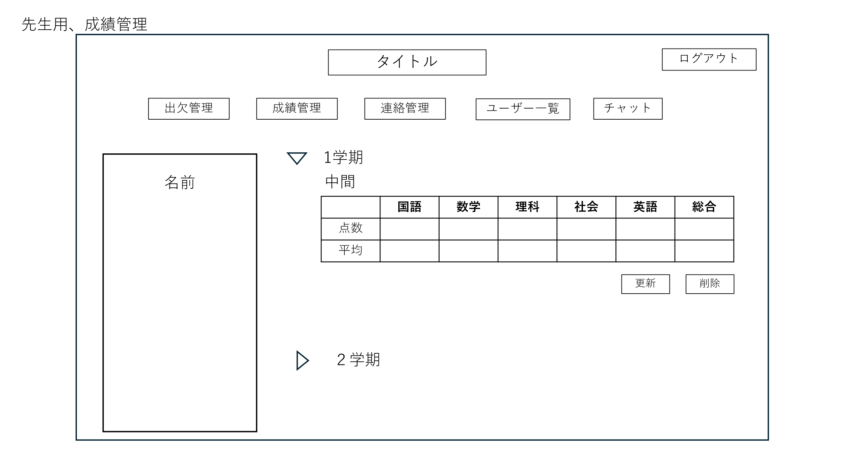
 | 画面設計

①
②

③
④

⑤

 | 機能設計
 |  | ①タイトル・ログアウト

 |  |  | タイトルすると、ホーム画面に移動する。ログアウトボタンを押すと先生専用ログイン画面に遷移する。

 |  | ②メニュー欄

 |  |  | それぞれのテキストをクリックすると、管理画面に移行する

 |  | ③指定した生徒の学期選択、テスト結果の閲覧、内容の更新・削除

 |  |  | 氏名を選択すると、データベースのTestsテーブルから「学期」を取得し、学期と登録ボタンが表示される。

 |  | ④学期選択

 |  |  | 学期を選択すると、Testsテーブルからその学期のテストの点数の情報を取得し表示する。また、テスト結果の下に更新・削除ボタンが表示される。

 |  | ⑤テストの点数の更新・削除

 |  |  | すでに登録されているテストの点数を選択して変更することができ、更新・削除ボタンを押すことで、変更した内容がTestsテーブルに登録される。

 |  | ⑥テスト結果の登録

 |  |  | 登録ボタンを押すと、選択した生徒のテスト結果を登録する画面へと移行する。

 | 項目定義書

 | No |  | 物理名 | 論理名 |  | 画面型 |  | データ型(Java) | min | max | DBテーブル |  | DBカラム | 備考
 |  |  | update | 更新 |  | submit
 |  |  | delete | 削除 |  | submit
 |  |  | regist | 登録 |  | submit
 |  |  | japanese | 国語 |  | text |  | String |  |  | Tests |  | japanese
 |  |  | math | 数学 |  | text |  | String |  |  | Tests |  | math
 |  |  | science | 理科 |  | text |  | String |  |  | Tests |  | science
 |  |  | social | 社会 |  | text |  | String |  |  | Tests |  | social
 |  |  | english | 英語 |  | text |  | String |  |  | Tests |  | english
 |  |  | averageJapanese | 国語平均 |  | text |  | String |  |  | Tests |  | averagejapanese
 |  |  | averageMath | 数学平均 |  | text |  | String |  |  | Tests |  | averageMath
 |  |  | averageScience | 理科平均 |  | text |  | String |  |  | Tests |  | averageScience
 |  |  | averageSocial | 社会平均 |  | text |  | String |  |  | Tests |  | averageSocial
 |  |  | averageEnglish | 英語平均 |  | text |  | String |  |  | Tests |  | averageEnglish
 |  |  | sum | 合計 |  | text |  | String |  |  | Tests |  | sum
 |  |  | averageSum | 合計平均 |  | text |  | String |  |  | Tests |  | averageSum

先生用成績管理画面・成績登録
外部設計書 |  |  |  |  | チーム名 |  | えぇよん
 |  |  |  |  | 画面名 |  | 先生用成績管理画面・成績登録 |  |  |  | 作成者 | 御代田 |  |  | 更新者 | 御代田
 |  |  |  |  | システム名 |  | C-Share |  |  |  | 作成日 | 2025-06-09 |  |  | 更新日 | 2025-06-11
 |  |  |  |  | 備考

 | 画面設計

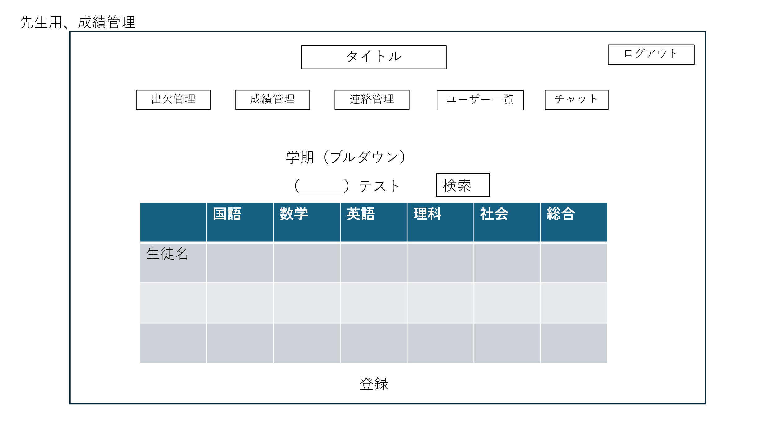

①
②

③

４

⑤

 | 機能設計
 |  | ①タイトル・ログアウト

 |  |  | タイトルすると、ホーム画面に移動する。ログアウトボタンを押すと先生専用ログイン画面に遷移する。

 |  | ②メニュー欄

 |  |  | それぞれのテキストをクリックすると、管理画面に移行する

 |  | ③学期・テスト選択

 |  |  | Testsテーブルにアクセスし、テストの学期（0～9）をプルダウンで選択でき、テスト名をテキストで入力できる。学期とテスト名を埋めた状態で、それらに該当したテストの点数がすでに登録されていた場合、検索ボタンを押したときにTestsテーブルからその学期とテスト名に該当したテストの点数が表示される。

 |  | ④テストの点数入力
 |  |  | それぞれの教科にテキストで点数（0～100）を入力できる。

 |  | ⑤登録ボタン

 |  |  | 登録ボタンを押すことで、Testsテーブルにその生徒のテスト結果が登録される。

 | 項目定義書

 | No |  | 物理名 | 論理名 |  | 画面型 |  | データ型(Java) | min | max | DBテーブル |  | DBカラム | 備考
 |  |  | regist | 登録 |  | submit
 |  |  | japanese | 国語 |  | text |  | String |  |  | Tests |  | japanese
 |  |  | math | 数学 |  | text |  | String |  |  | Tests |  | math
 |  |  | science | 理科 |  | text |  | String |  |  | Tests |  | science
 |  |  | social | 社会 |  | text |  | String |  |  | Tests |  | social
 |  |  | english | 英語 |  | text |  | String |  |  | Tests |  | english
 |  |  | search | 検索 |  | submit

先生用連絡管理
外部設計書 |  |  |  |  | チーム名 |  | えぇよん
 |  |  |  |  | 画面名 |  | 先生用連絡 |  |  |  | 作成者 | 池田さん |  |  | 更新者
 |  |  |  |  | システム名 |  | C-Share |  |  |  | 作成日 | 2025-06-09 |  |  | 更新日
 |  |  |  |  | 備考

 | 画面設計
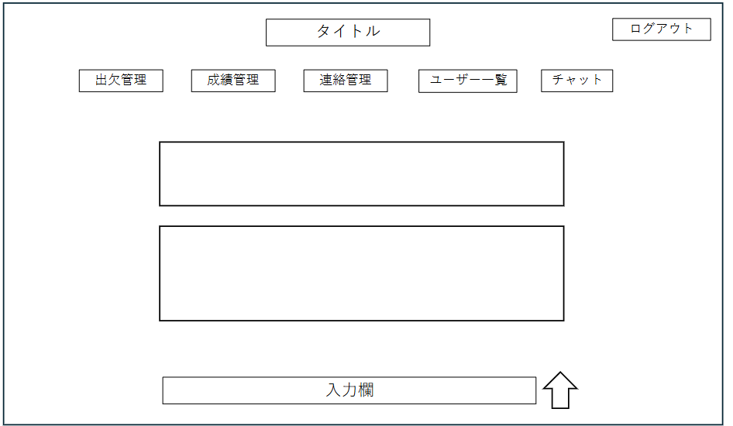
①
②
③
④
⑤
⑥
⓪

日時

⑦
送信
⑧
⑧

 | 機能設計
 |  | ⓪ボタン押下時
 |  | メニューページに飛ぶ

 |  | ①ボタン押下時 |  |  |  |  |  |  |  |  | 送信ボタンでデータベースに保存する。そのあとその情報を取得する
 |  | 出欠管理のページに飛ぶ

 |  | ②ボタン押下時
 |  | 成績管理のページに飛ぶ

 |  | ③ボタン押下時
 |  | 連絡管理のページに飛ぶ

 |  | ④ボタン押下時
 |  | ユーザー管理のページに飛ぶ

 |  | ⑤ボタン押下時
 |  | チャットのページに飛ぶ

 |  | ⑥ボタン押下時
 |  | ログアウトしてログインページに飛ぶ

 |  | ⑧↑ボタン押下時
 |  | テキストボックス内が空のとき、「内容を登録して下さい」というエラーメッセージを出力する
 |  | そうでないなら、⑦に入力された内容が投稿される。

 |  | ページロード時の処理
 |  | 先生連絡管理用jspを表示する。
 |  | Announcementsテーブルから最新のお便りから順に取得＆表示する。（ただのテキスト）

 | 項目定義書

 | No |  | 物理名 | 論理名 |  | 画面型 |  | データ型(Java) | min | max | DBテーブル |  | DBカラム | 備考
 |  | 1 | sendMessage | 送信 |  | submit
 |  | 2 | enter | 入力 |  | text |  | String |  |  | Announcements |  | announce
 |  | 3 |  |  |  |  |  |  |  |  |  |  |  | 日時の情報
 |  | 4
 |  | 5
 |  | 6
 |  | 7
 |  | 8

先生用ユーザー管理
外部設計書 |  |  |  |  | チーム名 |  | えぇよん
 |  |  |  |  | 画面名 |  | 先生用ユーザー一覧 |  |  |  |  | 作成者 | 池田さん |  |  | 更新者
 |  |  |  |  | システム名 |  | C-Share |  |  |  |  | 作成日 | 2025-06-09 |  |  | 更新日
 |  |  |  |  | 備考

 | 画面設計
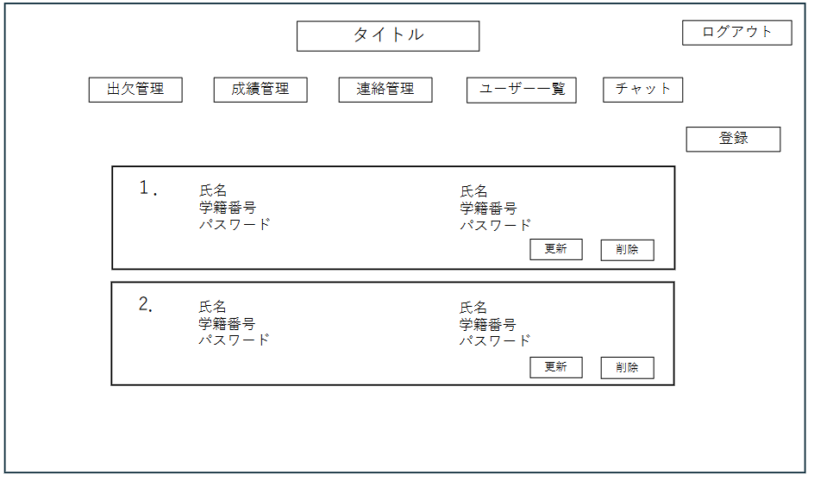
①
②
③
④
⑤
⑥
⓪

⑩

⑦

⑧
⑨

 | 機能設計
 |  | ⓪ボタン押下時
 |  | メニューページに飛ぶ |  |  |  |  |  |  | ⑦生徒と保護者のユーザー情報をそれぞれのテーブルから情報を持ってくる。

 |  | ①ボタン押下時
 |  | 出欠管理のページに飛ぶ

 |  | ②ボタン押下時
 |  | 成績管理のページに飛ぶ

 |  | ③ボタン押下時
 |  | 連絡管理のページに飛ぶ |  |  |  |  |  |  | 削除ボタンを押したら、データベースから削除する。

 |  | ④ボタン押下時
 |  | ユーザー管理のページに飛ぶ

 |  | ⑤ボタン押下時
 |  | チャットのページに飛ぶ

 |  | ⑥ボタン押下時
 |  | ログアウトしてログインページに飛ぶ

 |  | ⑦修正箇所を選択/入力
 |  | 選択したところに更新内容を新しく入力する

 |  | ⑧⑦で修正箇所を選択/入力→更新ボタン押下時
 |  | 空のデータがあれば、「更新内容を入力してください」というエラーメッセージを出力する
 |  | そうでないなら、入力内容通りにDB内のデータも更新される。

 |  | ⑨ボタン押下時 |  |  |  |  |  |  | ページロード時の処理
 |  | 表示しているユーザーのデータがDB内から消える。 |  |  |  |  |  |  | 先生ユーザー管理用jspを表示する。
 |  |  |  |  |  |  |  |  | 出席番号順に、Sidpwから生徒並びに保護者のデータを取得＆表示
 |  | ⑩ボタン押下時
 |  | 先生用ユーザー管理②に飛ぶ

 | 項目定義書

 | No |  | 物理名 | 論理名 |  | 画面型 |  | データ型(Java) |  | min | max | DBテーブル |  | DBカラム | 備考
 |  | 1 | studentName | 氏名 |  | text |  | String |  |  |  | Sidpw |  | name
 |  | 2 | studentNumber | 学籍番号 |  | text |  | String |  |  |  | Sidpw |  | number
 |  | 3 | studentPw | パスワード |  | password |  | String |  |  |  | Sidpw |  | password
 |  | 4 | update | 更新 |  | submit
 |  | 5 | delete | 削除 |  | submit
 |  | 6 | regist | 登録 |  | submit
 |  | 7 | parentName | 氏名 |  | text |  | String |  |  |  | Pidpw |  | name
 |  | 8 | parentPw | パスワード |  | password |  | String |  |  |  | Pidpw |  | password
 |  | 9
 |  | 10

先生用ユーザー管理②
外部設計書 |  |  |  |  | チーム名 |  | えぇよん
 |  |  |  |  | 画面名 |  | 先生用ユーザー登録 |  |  |  | 作成者 | 池田さん |  |  | 更新者
 |  |  |  |  | システム名 |  | C-Share |  |  |  | 作成日 | 2025-06-09 |  |  | 更新日
 |  |  |  |  | 備考

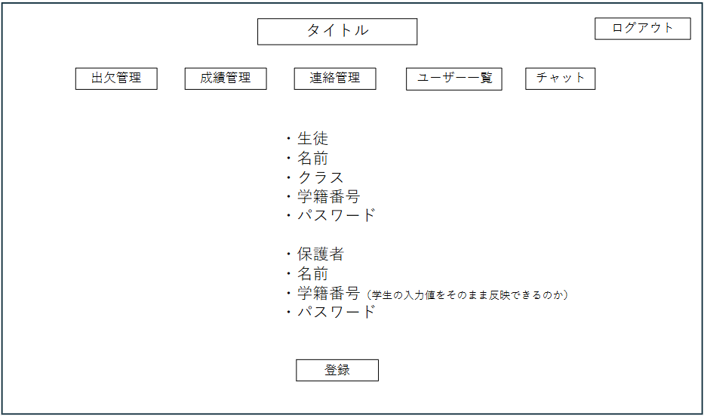
 | 画面設計

①
②
③
④
⑤
⑥
⓪

⑦

 | 機能設計
 |  | ⓪ボタン押下時
 |  | メニューページに飛ぶ
 |  |  |  |  |  |  |  |  |  | 入力情報は生徒と保護者のユーザー情報はそれぞれのデータベースに保存される
 |  | ①ボタン押下時
 |  | 出欠管理のページに飛ぶ |  |  |  |  |  |  |  | 入力項目をすべて埋めないと「全項目を入力してください。」を⑧に表示する。

 |  | ②ボタン押下時
 |  | 成績管理のページに飛ぶ |  |  |  |  |  |  |  | ※実装していく中で、生徒と保護者の紐づけがうまくいかないようなら、保護者側にもクラス欄を追加する。

 |  | ③ボタン押下時
 |  | 連絡管理のページに飛ぶ |  |  |  |  |  |  |  | 登録ボタンを押下後またこの画面に遷移

 |  | ④ボタン押下時
 |  | ユーザー管理のページに飛ぶ

 |  | ⑤ボタン押下時
 |  | チャットのページに飛ぶ

 |  | ⑥ボタン押下時
 |  | ログアウトしてログインページに飛ぶ

 |  | ⑦登録ボタン押下時
 |  | 空のテキストボックスがあれば、「データを入力してください」というエラーメッセージを⑧に出力する
 |  | そうでなければ、記載された情報をDBに保存する。

 |  | ページロード時の処理
 |  | 先生ユーザー管理用②jspを表示する。
 |  | ロード時の処理はなし

 | 項目定義書

 | No |  | 物理名 | 論理名 |  | 画面型 |  | データ型(Java) | min | max | DBテーブル |  | DBカラム | 備考
 |  | 1 | regist | 登録 |  | submit
 |  | 2 | studentName | 氏名 |  | text |  | String |  |  | Sidpw |  | name
 |  | 3 | className | クラス |  | text |  | String |  |  | Sidpw |  | class
 |  | 4 | studentNumber | 学籍番号 |  | text |  | String |  |  | Sidpw |  | number
 |  | 5 | studentPw | パスワード |  | password |  | String |  |  | Sidpw |  | password
 |  | 6 | parentName | 氏名 |  | text |  | String |  |  | Pidpw |  | name
 |  | 7 | parentPw | パスワード |  | password |  | String |  |  | Pidpw |  | password

先生用チャット
外部設計書 |  |  |  |  | チーム名 |  | えぇよん
 |  |  |  |  | 画面名 |  | 先生用チャット |  |  |  | 作成者 | 池田さん |  |  | 更新者
 |  |  |  |  | システム名 |  | C-Share |  |  |  | 作成日 | 2025-06-09 |  |  | 更新日
 |  |  |  |  | 備考

 | 画面設計
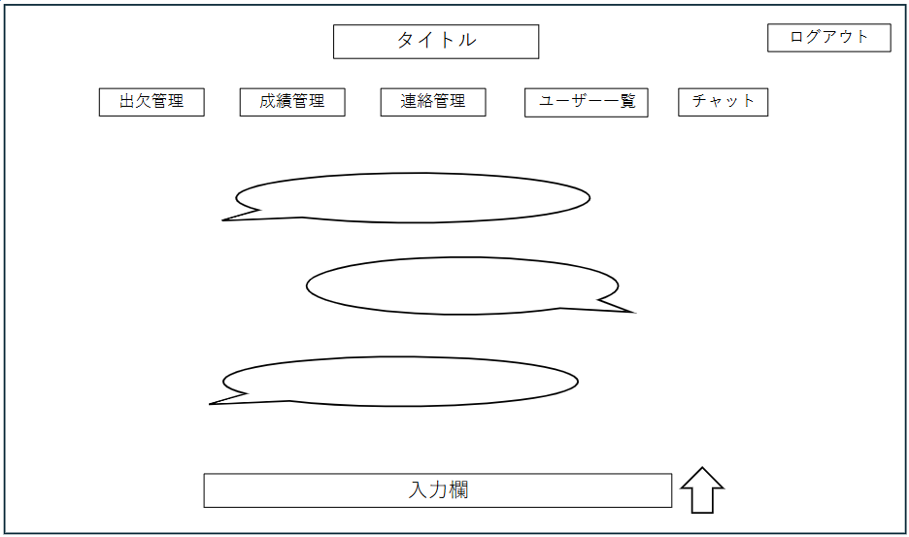
①
②
③
④
⑤
⑥
⓪

⑦
⑧

 | 機能設計
 |  | ⓪ボタン押下時
 |  | メニューページに飛ぶ

 |  | ①ボタン押下時
 |  | 出欠管理のページに飛ぶ

 |  | ②ボタン押下時
 |  | 成績管理のページに飛ぶ

 |  | ③ボタン押下時
 |  | 連絡管理のページに飛ぶ

 |  | ④ボタン押下時
 |  | ユーザー管理のページに飛ぶ

 |  | ⑤ボタン押下時
 |  | チャットのページに飛ぶ

 |  | ⑥ボタン押下時
 |  | ログアウトしてログインページに飛ぶ

 |  | ⑧↑ボタン押下時
 |  | ⑦が空の状態で押されたとき、「投稿内容を入力してください」というエラーメッセージを出力する
 |  | そうでないなら、⑦に入力された内容が投稿される。
 |  | 投稿内容は連絡を管理するデータベースに登録される。

 |  | ページロード時の処理
 |  | 先生チャット用jspを表示する。
 |  | 過去のチャット内容をChatテーブルから取得＆表示

 | 項目定義書

 | No |  | 物理名 | 論理名 |  | 画面型 |  | データ型(Java) | min | max | DBテーブル |  | DBカラム | 備考
 |  | 7 | sendMessage | 送信 |  | submit
 |  | 8 | enter | 入力 |  | text |  | String

保護者・生徒ログイン画面
外部設計書 |  |  |  |  |  | チーム名
 |  |  |  |  |  | 画面名 |  | 保護者・生徒ログイン画面 |  |  |  |  | 作成者 |  |  | 更新者
 |  |  |  |  |  | システム名 |  | C-Share |  |  |  |  | 作成日 |  |  | 更新日
 |  |  |  |  |  | 備考

 | 画面設計

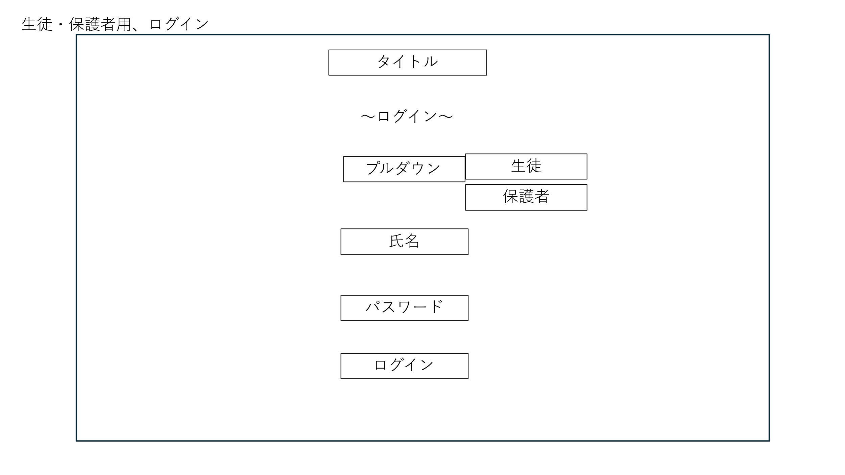

①

②

③

④

 | 機能設計
 |  | 1.ページロード

 |  |  | 本画面ではページロード時の処理は無し。
 |  |  | ログイン画面用jspを表示する。

 |  | 2.生徒・保護者プルダウン押下時
 |  |  | デフォルトで生徒が設定されている。

 |  | 3.氏名入力欄

 |  | 4.パスワード入力欄

 |  | 5.ログインボタン押下時

 |  |  | ボタン押下時、以下のエラーチェックを行う。
 |  |  | 1.ログインIDが入力されていない。 |  |  |  |  |  |  | エラーがなかった場合
 |  |  |  | 「ログインIDを入力してください。」エラーを表示する。 |  |  |  |  |  | アカウント情報が保存されているテーブルにdaoを通じて、ログイン情報が一致するか検証する。
 |  |  | 2.パスワードが入力されていない。 |  |  |  |  |  |  | 1.一致していた場合
 |  |  |  | 「パスワードを入力してください。」エラーを表示する。 |  |  |  |  |  |  | 先生専用のホーム画面へ遷移
 |  |  |  |  |  |  |  |  |  | 2.一致していなかった場合
 |  |  |  |  |  |  |  |  |  |  | 「入力情報が正しくありません。」というメッセージを表示する。
 |  |  |  |  |  |  |  |  |  |  | また、ログイン画面に入力情報を保持した状態でログイン画面に遷移する。

 |  |  | 上記チェックにて、1件ヒットした場合は「ホーム」画面に遷移する。
 |  |  | 1件ヒットでない場合、本画面のメッセージエリア（⑤）に「ログインIDまたはパスワードに誤りがあります」と表示する。
 |  |  | メッセージエリアは、メッセージが無い場合には背景色も表示しない。

 | 項目定義書

 | No |  | 物理名 |  | 論理名 |  | 画面型 |  | データ型(Java) | min |  | max | DBテーブル | DBカラム | 備考
 |  | 2 | studentName |  | 氏名 |  | text |  | String |  |  |  | Sidpw | name
 |  | 3 | studentPw |  | パスワード |  | password |  | String |  |  |  | Sidpw | password
 |  | 4 | login |  | ログイン |  | submit

 |  | 2 | teacherName |  | 氏名 |  | text |  | String |  |  |  | Tidpw | name
 |  | 3 | teacherPw |  | パスワード |  | password |  | String |  |  |  | Tidpw | password
 |  | 4 | login |  | ログイン |  | submit

保護者ホーム画面
外部設計書 |  |  |  |  | チーム名
 |  |  |  |  | 画面名 |  | 保護者ホーム画面 |  |  |  | 作成者 |  |  | 更新者
 |  |  |  |  | システム名 |  | C-Share |  |  |  | 作成日 |  |  | 更新日
 |  |  |  |  | 備考

 | 画面設計
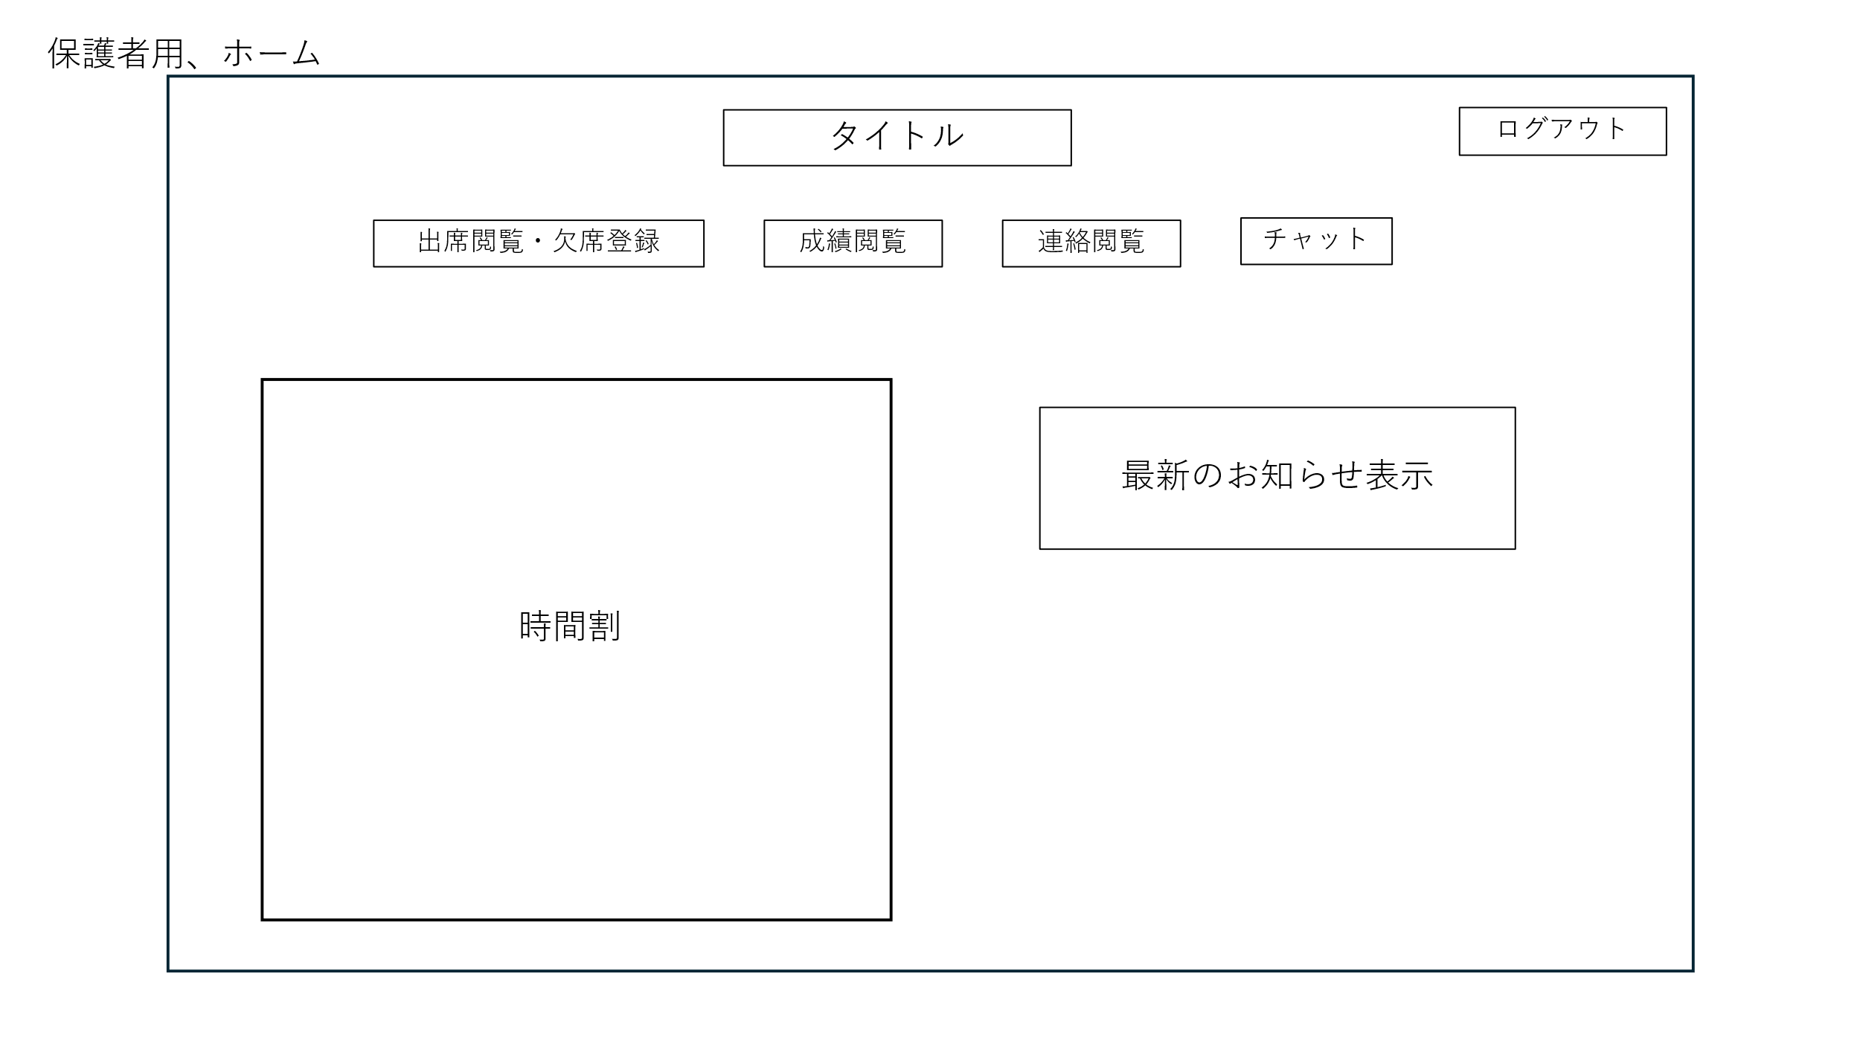

⑥
⑤

①
②
③
④

⑦

 | 機能設計
 |  | 1.ページロード
 |  |  | 保護者用ホーム画面用jspを表示する。
 |  |  | 連絡事項を保存しているデータベースから最新の投稿日時のお知らせを取得し表示。

 |  | 2.出席閲覧・欠席登録ボタンクリック
 |  |  | 出席閲覧・欠席登録画面に遷移する。

 |  | 3.成績閲覧ボタンクリック
 |  |  | 成績閲覧画面に遷移する。

 |  | 4.連絡閲覧ボタンクリック
 |  |  | 連絡閲覧画面に遷移する。

 |  | 5.チャットボタンクリック
 |  |  | チャット画面に遷移する。

 |  | 6.ログアウトボタン
 |  |  | ログイン画面に遷移する。

 |  | 7.タイトルボタン
 |  |  | ホーム画面に遷移する。

 |  | 8.最新のお知らせ表示
 |  |  | 連絡閲覧画面に遷移する。

 | 項目定義書

 | No |  | 物理名 | 論理名 |  | 画面型 |  | データ型(Java) | min | max | DBテーブル | DBカラム | 備考

保護者出席閲覧・欠席登録画面
外部設計書 |  |  |  |  | チーム名
 |  |  |  |  | 画面名 |  | 保護者出席閲覧・欠席登録画面 |  |  |  | 作成者 |  |  | 更新者
 |  |  |  |  | システム名 |  | C-Share |  |  |  | 作成日 |  |  | 更新日
 |  |  |  |  | 備考

 | 画面設計
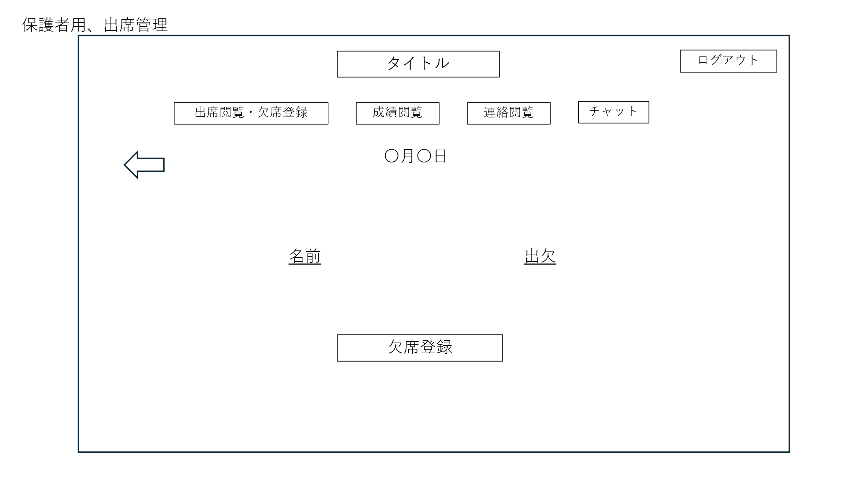
⑥
⑤
①
②
③
④
⑧

⑦

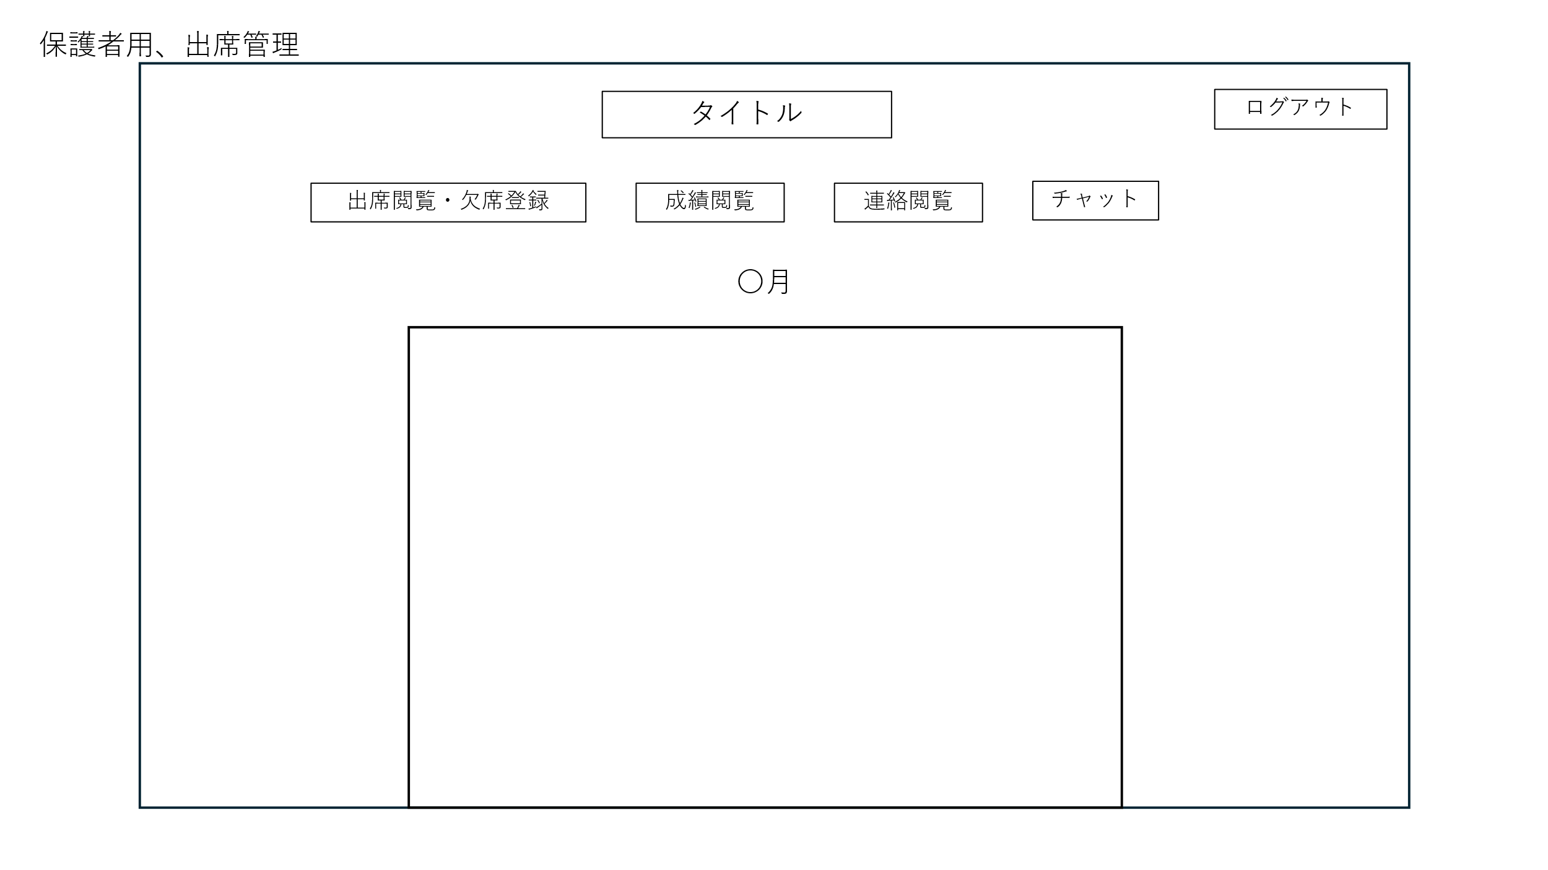
⑥
⑤
①
②
③
④

 | 機能設計
 |  | 1.ページロード
 |  |  | 本画面ではページロード時の処理は有り。
 |  |  | 出席閲覧・欠席登録画面用jspを表示する。
 |  |  | ページ表示時、データベースから学籍番号が一致する出欠データを取得する。
 |  |  | （生徒が出席登録をしていたら、出席と表示され、登録していなかった場合は何も表示されない。）

 |  | 2.⑦欠席登録ボタンクリック
 |  |  | 欠席登録ボタンを押すと、（アラートを表示して、はいを押すと）データベースに欠席情報が送られる。
 |  |  | 生徒の出席状況が欠席になる

 |  | 3．⑧⇦ボタンをクリック
 |  |  | カレンダー画面に遷移する。
 |  |  | ページ表示時、テーブルから学籍番号が一致する出欠データを取得し、カレンダー内に出欠を表示する。

 | 項目定義書

 | No |  | 物理名 | 論理名 |  | 画面型 |  | データ型(Java) | min | max | DBテーブル | DBカラム | 備考
 |  |  | regist | 欠席登録 |  | submit

保護者成績閲覧画面
外部設計書 |  |  |  |  | チーム名
 |  |  |  |  | 画面名 |  | 保護者成績閲覧画面 |  |  |  | 作成者 |  |  | 更新者
 |  |  |  |  | システム名 |  | C-Share |  |  |  | 作成日 |  |  | 更新日
 |  |  |  |  | 備考

 | 画面設計

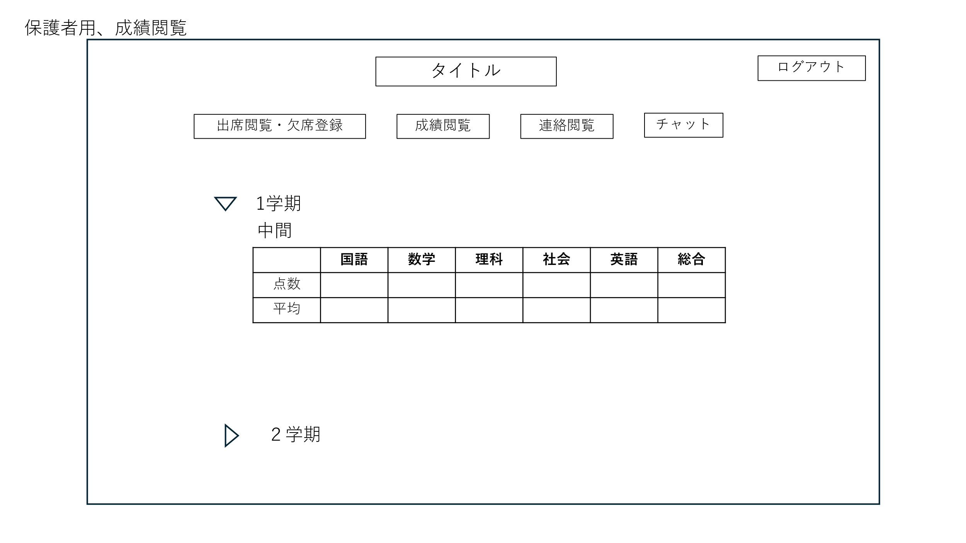
⑤
⑥

①
②
③
④

⑦

 | 機能設計
 |  | 1.ページロード
 |  |  | 成績閲覧画面用jspを表示する。
 |  |  | ページ表示時、データベースから学籍番号が一致する成績データを取得する。

 |  | 2.⑦▷ボタン
 |  |  | ▷ボタンを押すと登録されている学期のテストごとの成績が表示される。

 | 項目定義書

 | No |  | 物理名 | 論理名 |  | 画面型 |  | データ型(Java) | min | max | DBテーブル | DBカラム | 備考
 |  |  | japanese | 国語 |  | text |  | String |  |  | Tests | japanese
 |  |  | math | 数学 |  | text |  | String |  |  | Tests | math
 |  |  | science | 理科 |  | text |  | String |  |  | Tests | science
 |  |  | social | 社会 |  | text |  | String |  |  | Tests | social
 |  |  | english | 英語 |  | text |  | String |  |  | Tests | english
 |  |  | averageJapanese | 国語平均 |  | text |  | String |  |  | Tests | averagejapanese
 |  |  | averageMath | 数学平均 |  | text |  | String |  |  | Tests | averageMath
 |  |  | averageScience | 理科平均 |  | text |  | String |  |  | Tests | averageScience
 |  |  | averageSocial | 社会平均 |  | text |  | String |  |  | Tests | averageSocial
 |  |  | averageEnglish | 英語平均 |  | text |  | String |  |  | Tests | averageEnglish
 |  |  | sum | 合計 |  | text |  | String |  |  | Tests | sum
 |  |  | averageSum | 合計平均 |  | text |  | String |  |  | Tests | averageSum

保護者連絡閲覧画面
外部設計書 |  |  |  |  | チーム名
 |  |  |  |  | 画面名 |  | 保護者連絡閲覧画面 |  |  |  | 作成者 |  |  | 更新者
 |  |  |  |  | システム名 |  | C-Share |  |  |  | 作成日 |  |  | 更新日
 |  |  |  |  | 備考

 | 画面設計

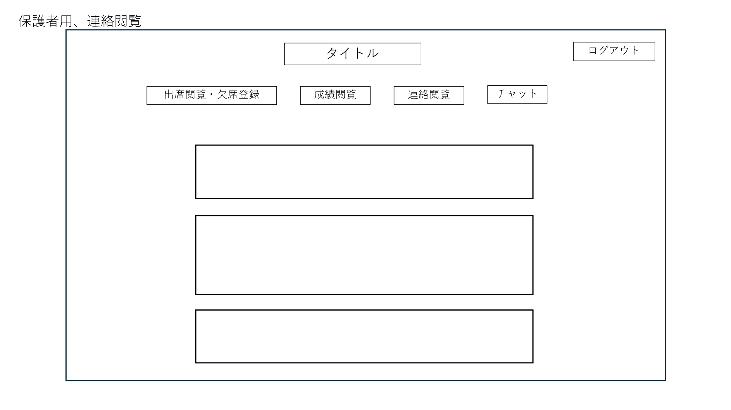

⑥
⑤

①
②
③
④

⑦

 | 機能設計
 |  | 1.ページロード
 |  |  | 連絡閲覧画面用jspを表示する。
 |  |  | ページ表示時、データベースから連絡事項管理に登録されているすべてのデータを取得し表示する。
 |  |  | 最新の投稿が一番下に来る。

 |  | 2.⑦お知らせ表示機能

 | 項目定義書

 | No |  | 物理名 | 論理名 |  | 画面型 |  | データ型(Java) | min | max | DBテーブル | DBカラム | 備考

保護者チャット画面
外部設計書 |  |  |  |  | チーム名
 |  |  |  |  | 画面名 |  | 保護者チャット画面 |  |  |  | 作成者 |  |  | 更新者
 |  |  |  |  | システム名 |  | C-Share |  |  |  | 作成日 |  |  | 更新日
 |  |  |  |  | 備考

 | 画面設計
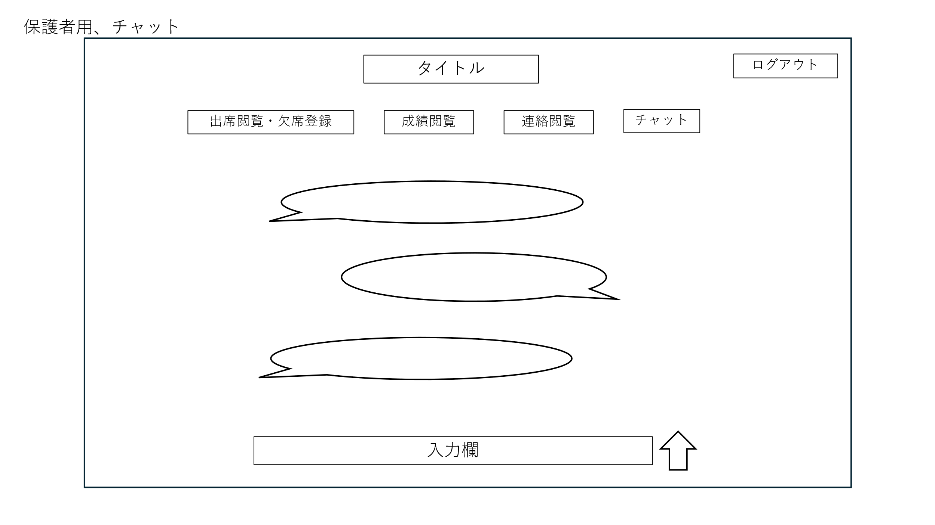

⑥
⑤

②
①
③
④

⑦
⑧

 | 機能設計
 |  | 1.ページロード
 |  |  | チャット画面用jspを表示する。
 |  |  | チャットの履歴をデータベースから取得する。

 |  | 2.⑦入力画面
 |  |  | textボックスになっていて、入力が反映される？

 |  | 3.⑧⇧ボタン
 |  |  | ⑦の入力項目を・・・・して先生に送る？

 | 項目定義書

 | No |  | 物理名 | 論理名 |  | 画面型 |  | データ型(Java) | min | max | DBテーブル | DBカラム | 備考
 |  | 7 | sendMessage | 送信 |  | submit
 |  | 8 | enter | 入力 |  | text |  | String

生徒ホーム画面
外部設計書 |  |  |  |  | チーム名
 |  |  |  |  | 画面名 |  | 生徒ホーム画面 |  |  |  | 作成者 |  |  | 更新者
 |  |  |  |  | システム名 |  | C-Share |  |  |  | 作成日 |  |  | 更新日
 |  |  |  |  | 備考

 | 画面設計

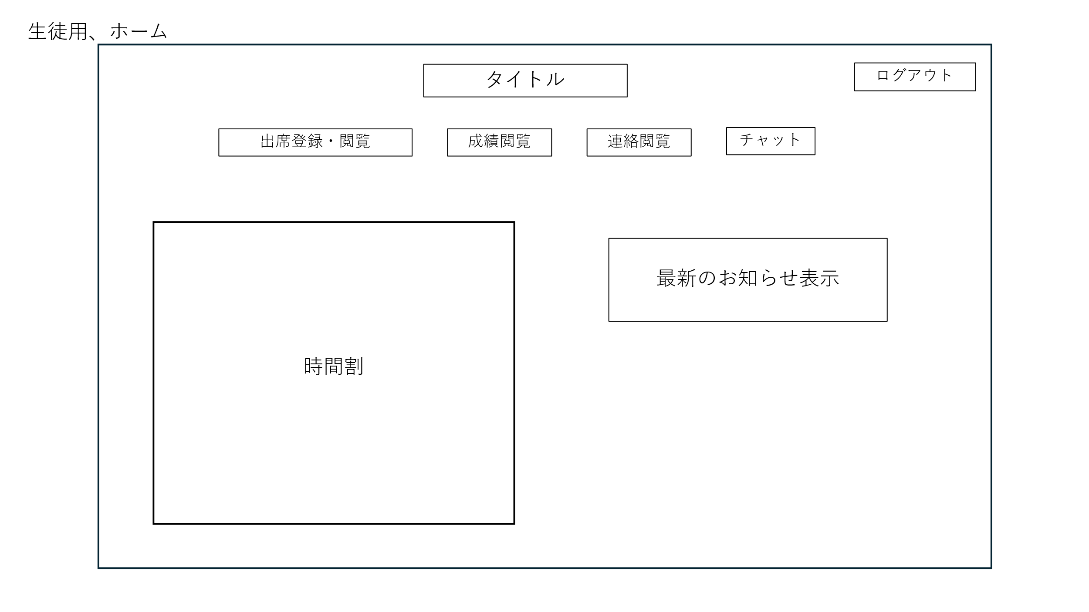

 | 機能設計
 |  | 1.ページロード時の処理
 |  |  | 保護者用ホーム画面用jspを表示する。
 |  |  | Announcementsテーブルから最新の日付の連絡事項を取得して表示する

 |  | 2.①出席登録・閲覧ボタンクリック
 |  |  | 出席閲覧・欠席登録画面に遷移する。

 |  | 2.②成績閲覧ボタンクリック
 |  |  | 成績閲覧画面に遷移する。

 |  | 2.③連絡閲覧ボタンクリック
 |  |  | 連絡閲覧画面に遷移する。

 |  | 2.④チャットボタンクリック
 |  |  | チャット画面に遷移する。

 |  | 2.⑤ログアウトボタン
 |  |  | ログイン画面に遷移する。

 |  | 2.⑥最新のお知らせ表示
 |  |  | 連絡閲覧画面に遷移する。

 |  | 2.⑧時間割表示
 |  |  | 時間割を表示する。

 | 項目定義書

 | No |  | 物理名 | 論理名 |  | 画面型 |  | データ型(Java) | min | max | DBテーブル | DBカラム | 備考

生徒出席登録・閲覧画面
外部設計書 |  |  |  |  | チーム名
 |  |  |  |  | 画面名 |  | 生徒出席登録・閲覧画面 |  |  |  | 作成者 |  |  | 更新者
 |  |  |  |  | システム名 |  | C-Share |  |  |  | 作成日 |  |  | 更新日
 |  |  |  |  | 備考

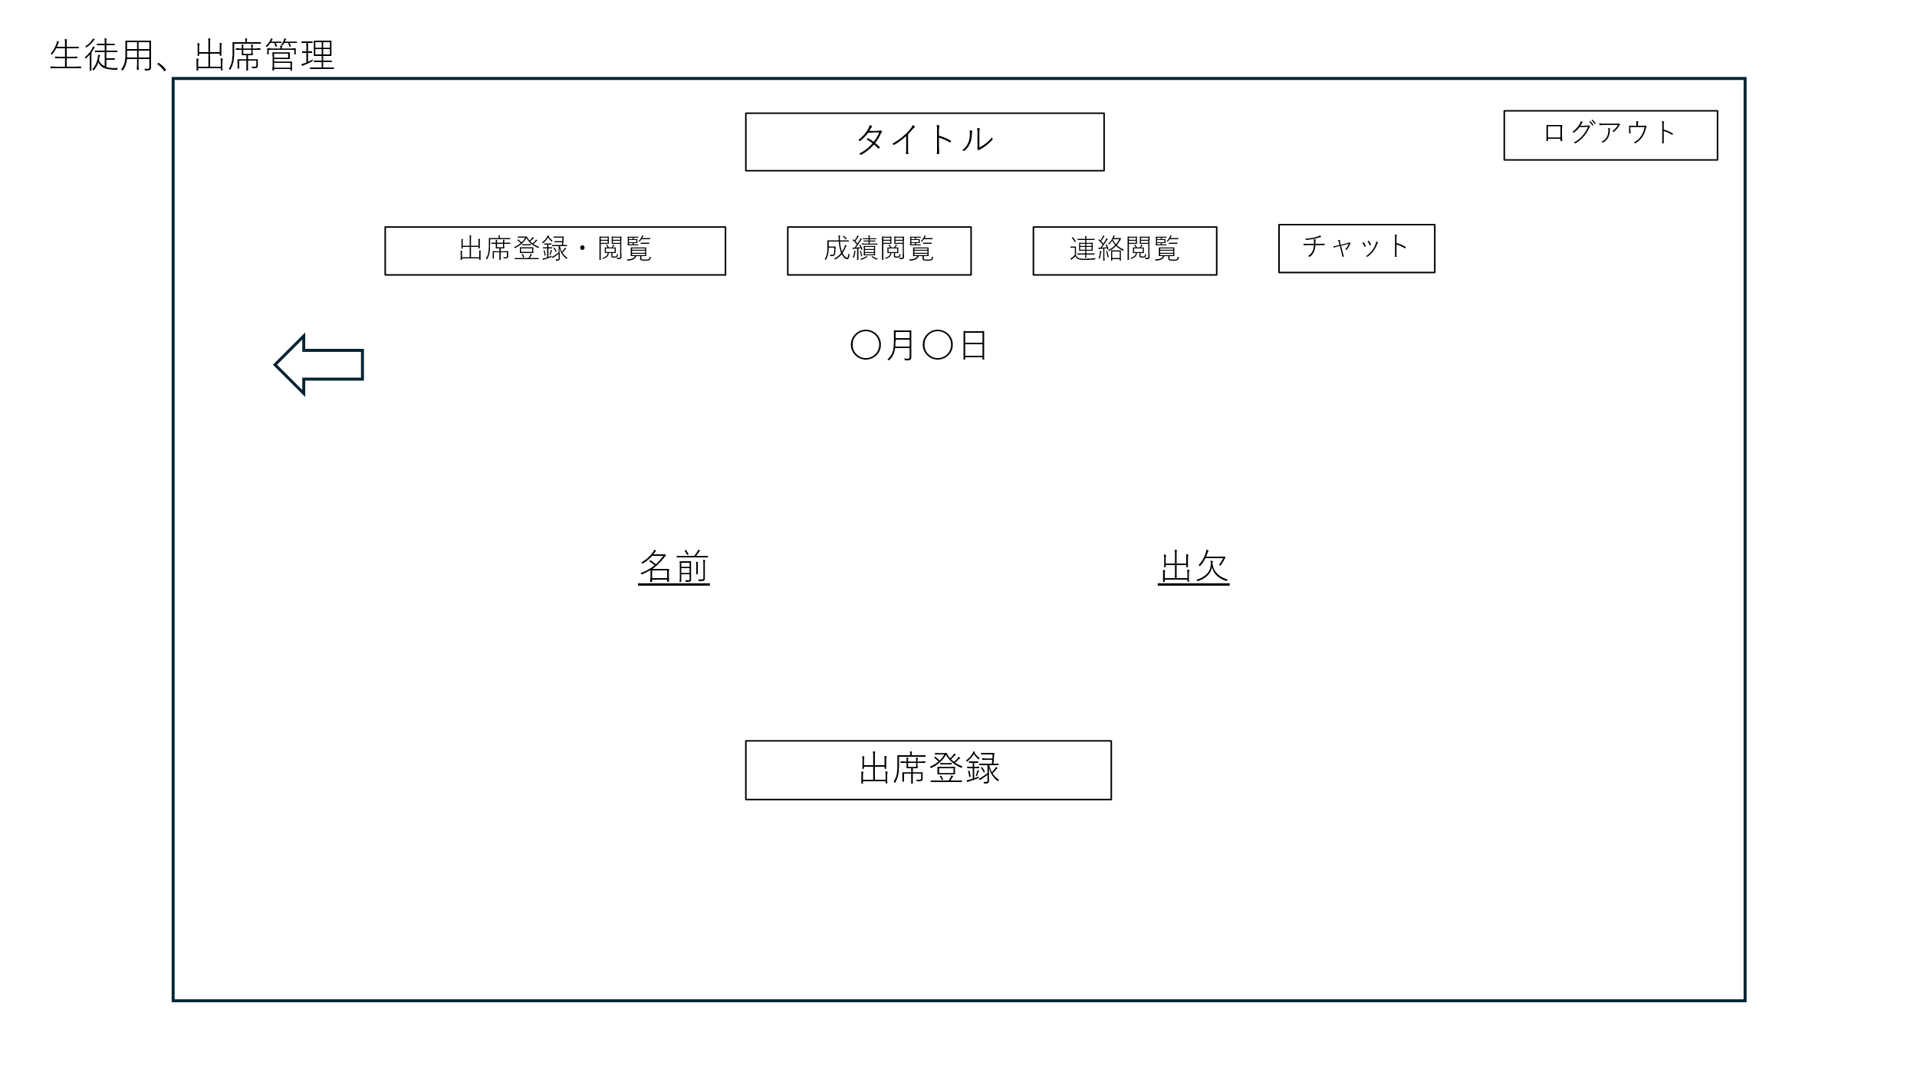
 | 画面設計

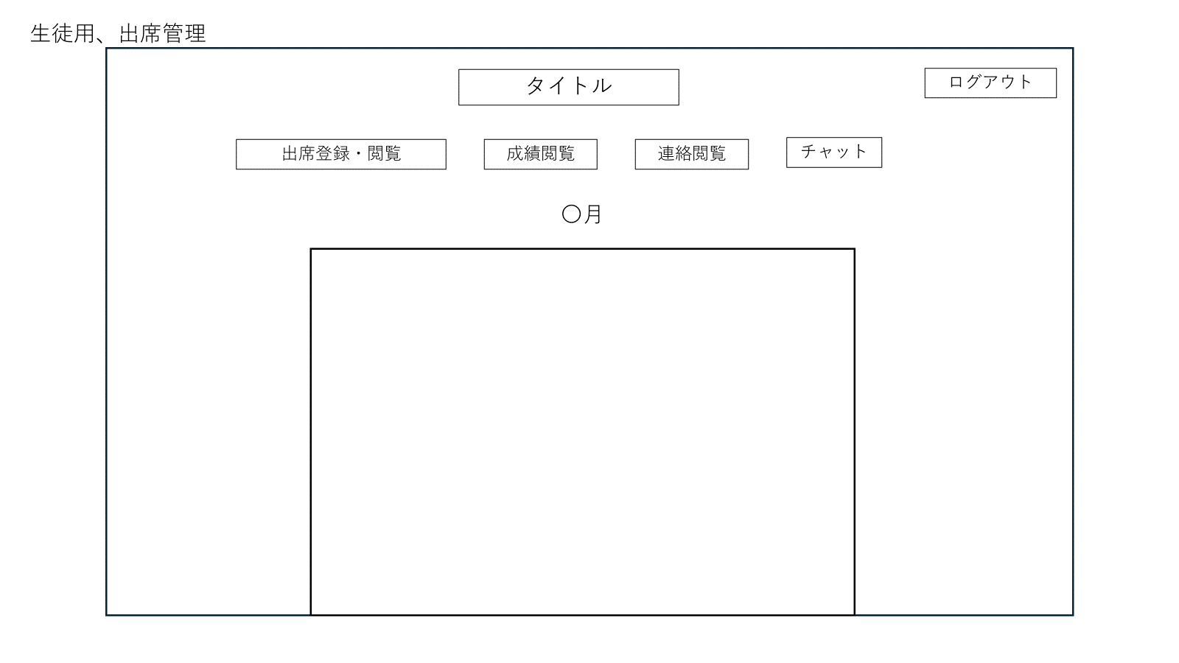

 | 機能設計
 |  | 1.ページロード時の処理
 |  |  | Attendanceテーブルから生徒の出席情報を取得して表示する
 |  |  | 出席閲覧・欠席登録画面用jspを表示する。

 |  | 2.①出席登録ボタンクリック
 |  |  | （アラートを表示して、はいを押すと）出席になる
 |  |  | 出席を管理しているデータベースに入力情報を登録する。

 |  | 3．②←ボタンをクリック
 |  |  | カレンダー画面に遷移する。
 |  |  | カレンダー内で出欠内容が閲覧できる。

 | 項目定義書

 | No |  | 物理名 | 論理名 |  | 画面型 |  | データ型(Java) | min | max | DBテーブル | DBカラム | 備考
 |  |  | regist | 出席登録 |  | submit

生徒成績閲覧画面
外部設計書 |  |  |  |  | チーム名
 |  |  |  |  | 画面名 |  | 生徒成績閲覧画面 |  |  |  | 作成者 |  |  | 更新者
 |  |  |  |  | システム名 |  | C-Share |  |  |  | 作成日 |  |  | 更新日
 |  |  |  |  | 備考

 | 画面設計
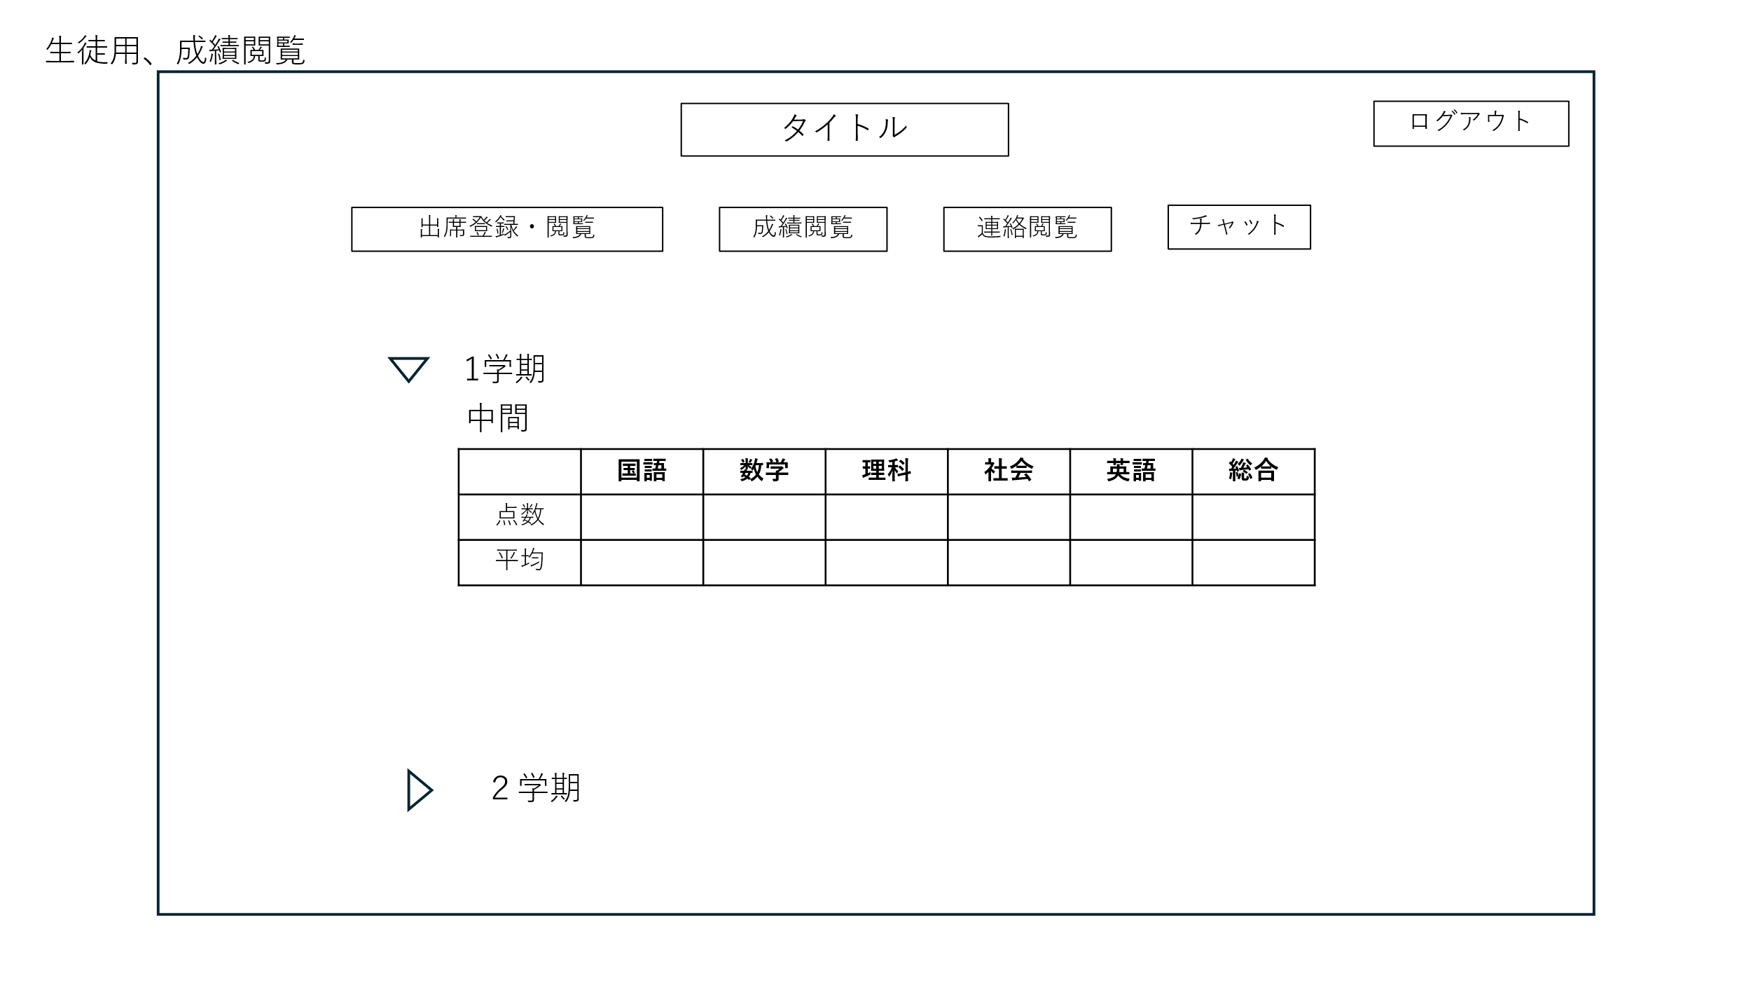

①
②
③
④
⑤
②
⑥
②

 | 機能設計
 |  | 1.ページロード時の処理
 |  |  | 成績閲覧画面用jspを表示する。
 |  |  | Testsテーブルから生徒の成績情報を取得して表示する

 |  | 2.①学期を選択
 |  |  | 学期の成績が閲覧できる
 |  |  | 成績を管理しているデータベースから情報を取得する。

 | 項目定義書

 | No |  | 物理名 | 論理名 |  | 画面型 |  | データ型(Java) | min | max | DBテーブル | DBカラム | 備考
 |  | 1 | japanese | 国語 |  | text |  | String |  |  | Tests | japanese
 |  | 2 | math | 数学 |  | text |  | String |  |  | Tests | math
 |  | 3 | science | 理科 |  | text |  | String |  |  | Tests | science
 |  | 4 | social | 社会 |  | text |  | String |  |  | Tests | social
 |  | 5 | english | 英語 |  | text |  | String |  |  | Tests | english
 |  | 6 | averageJapanese | 国語平均 |  | text |  | String |  |  | Tests | averagejapanese
 |  | 7 | averageMath | 数学平均 |  | text |  | String |  |  | Tests | averageMath
 |  | 8 | averageScience | 理科平均 |  | text |  | String |  |  | Tests | averageScience
 |  | 9 | averageSocial | 社会平均 |  | text |  | String |  |  | Tests | averageSocial
 |  | 10 | averageEnglish | 英語平均 |  | text |  | String |  |  | Tests | averageEnglish
 |  | 11 | sum | 合計 |  | text |  | String |  |  | Tests | sum
 |  | 12 | averageSum | 合計平均 |  | text |  | String |  |  | Tests | averageSum

生徒連絡閲覧画面
外部設計書 |  |  |  |  | チーム名
 |  |  |  |  | 画面名 |  | 生徒連絡閲覧画面 |  |  |  | 作成者 |  |  | 更新者
 |  |  |  |  | システム名 |  | C-Share |  |  |  | 作成日 |  |  | 更新日
 |  |  |  |  | 備考

 | 画面設計

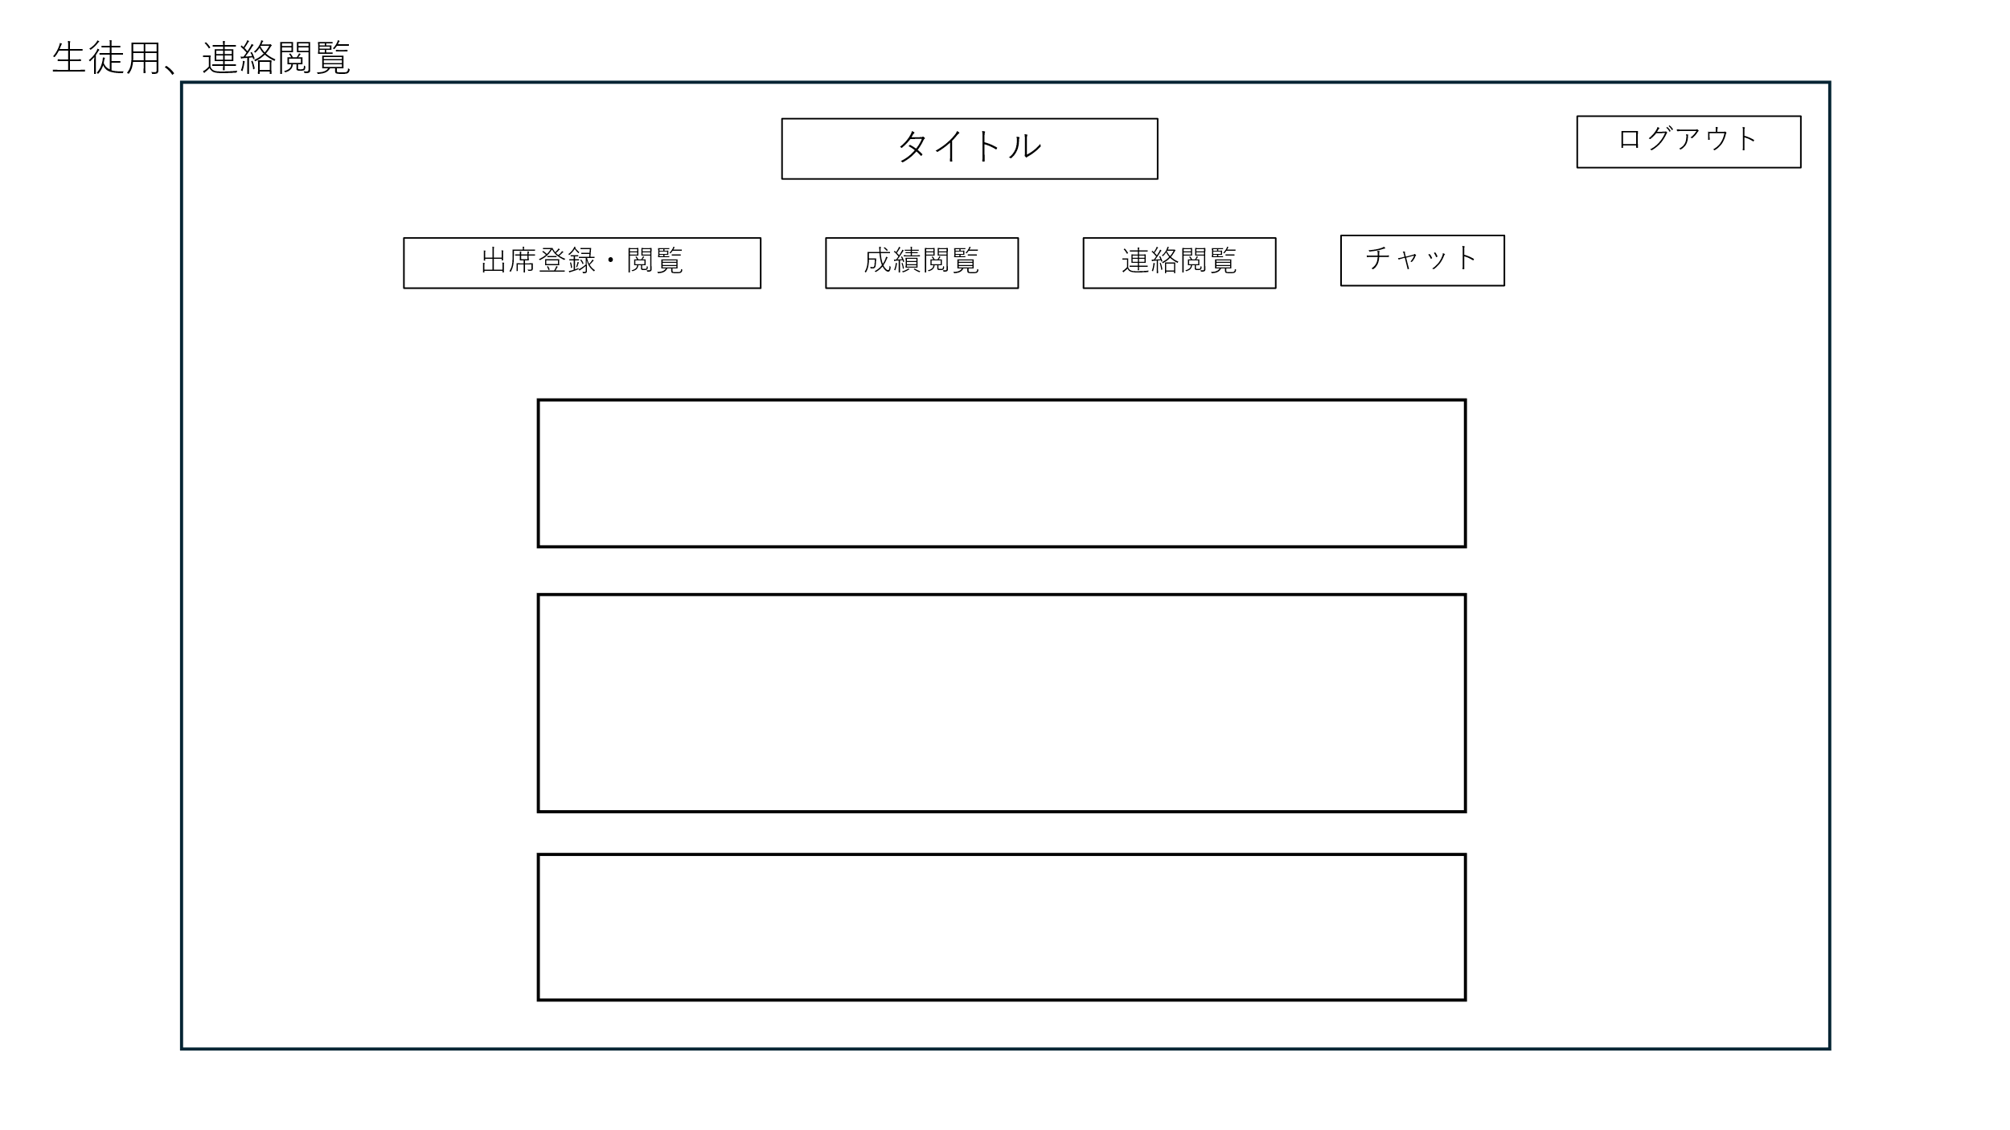

 | 機能設計
 |  | 1.ページロード時の処理
 |  |  | 連絡閲覧画面用jspを表示する。
 |  |  | Announcementsテーブルからすべての連絡事項を取得して表示する

 |  | 2.①先生からの連絡事項が閲覧できる。

 | 項目定義書

 | No |  | 物理名 | 論理名 |  | 画面型 |  | データ型(Java) | min | max | DBテーブル | DBカラム | 備考

生徒チャット画面
外部設計書 |  |  |  |  | チーム名
 |  |  |  |  | 画面名 |  | 生徒チャット画面 |  |  |  | 作成者 |  |  | 更新者
 |  |  |  |  | システム名 |  | C-Share |  |  |  | 作成日 |  |  | 更新日
 |  |  |  |  | 備考

 | 画面設計

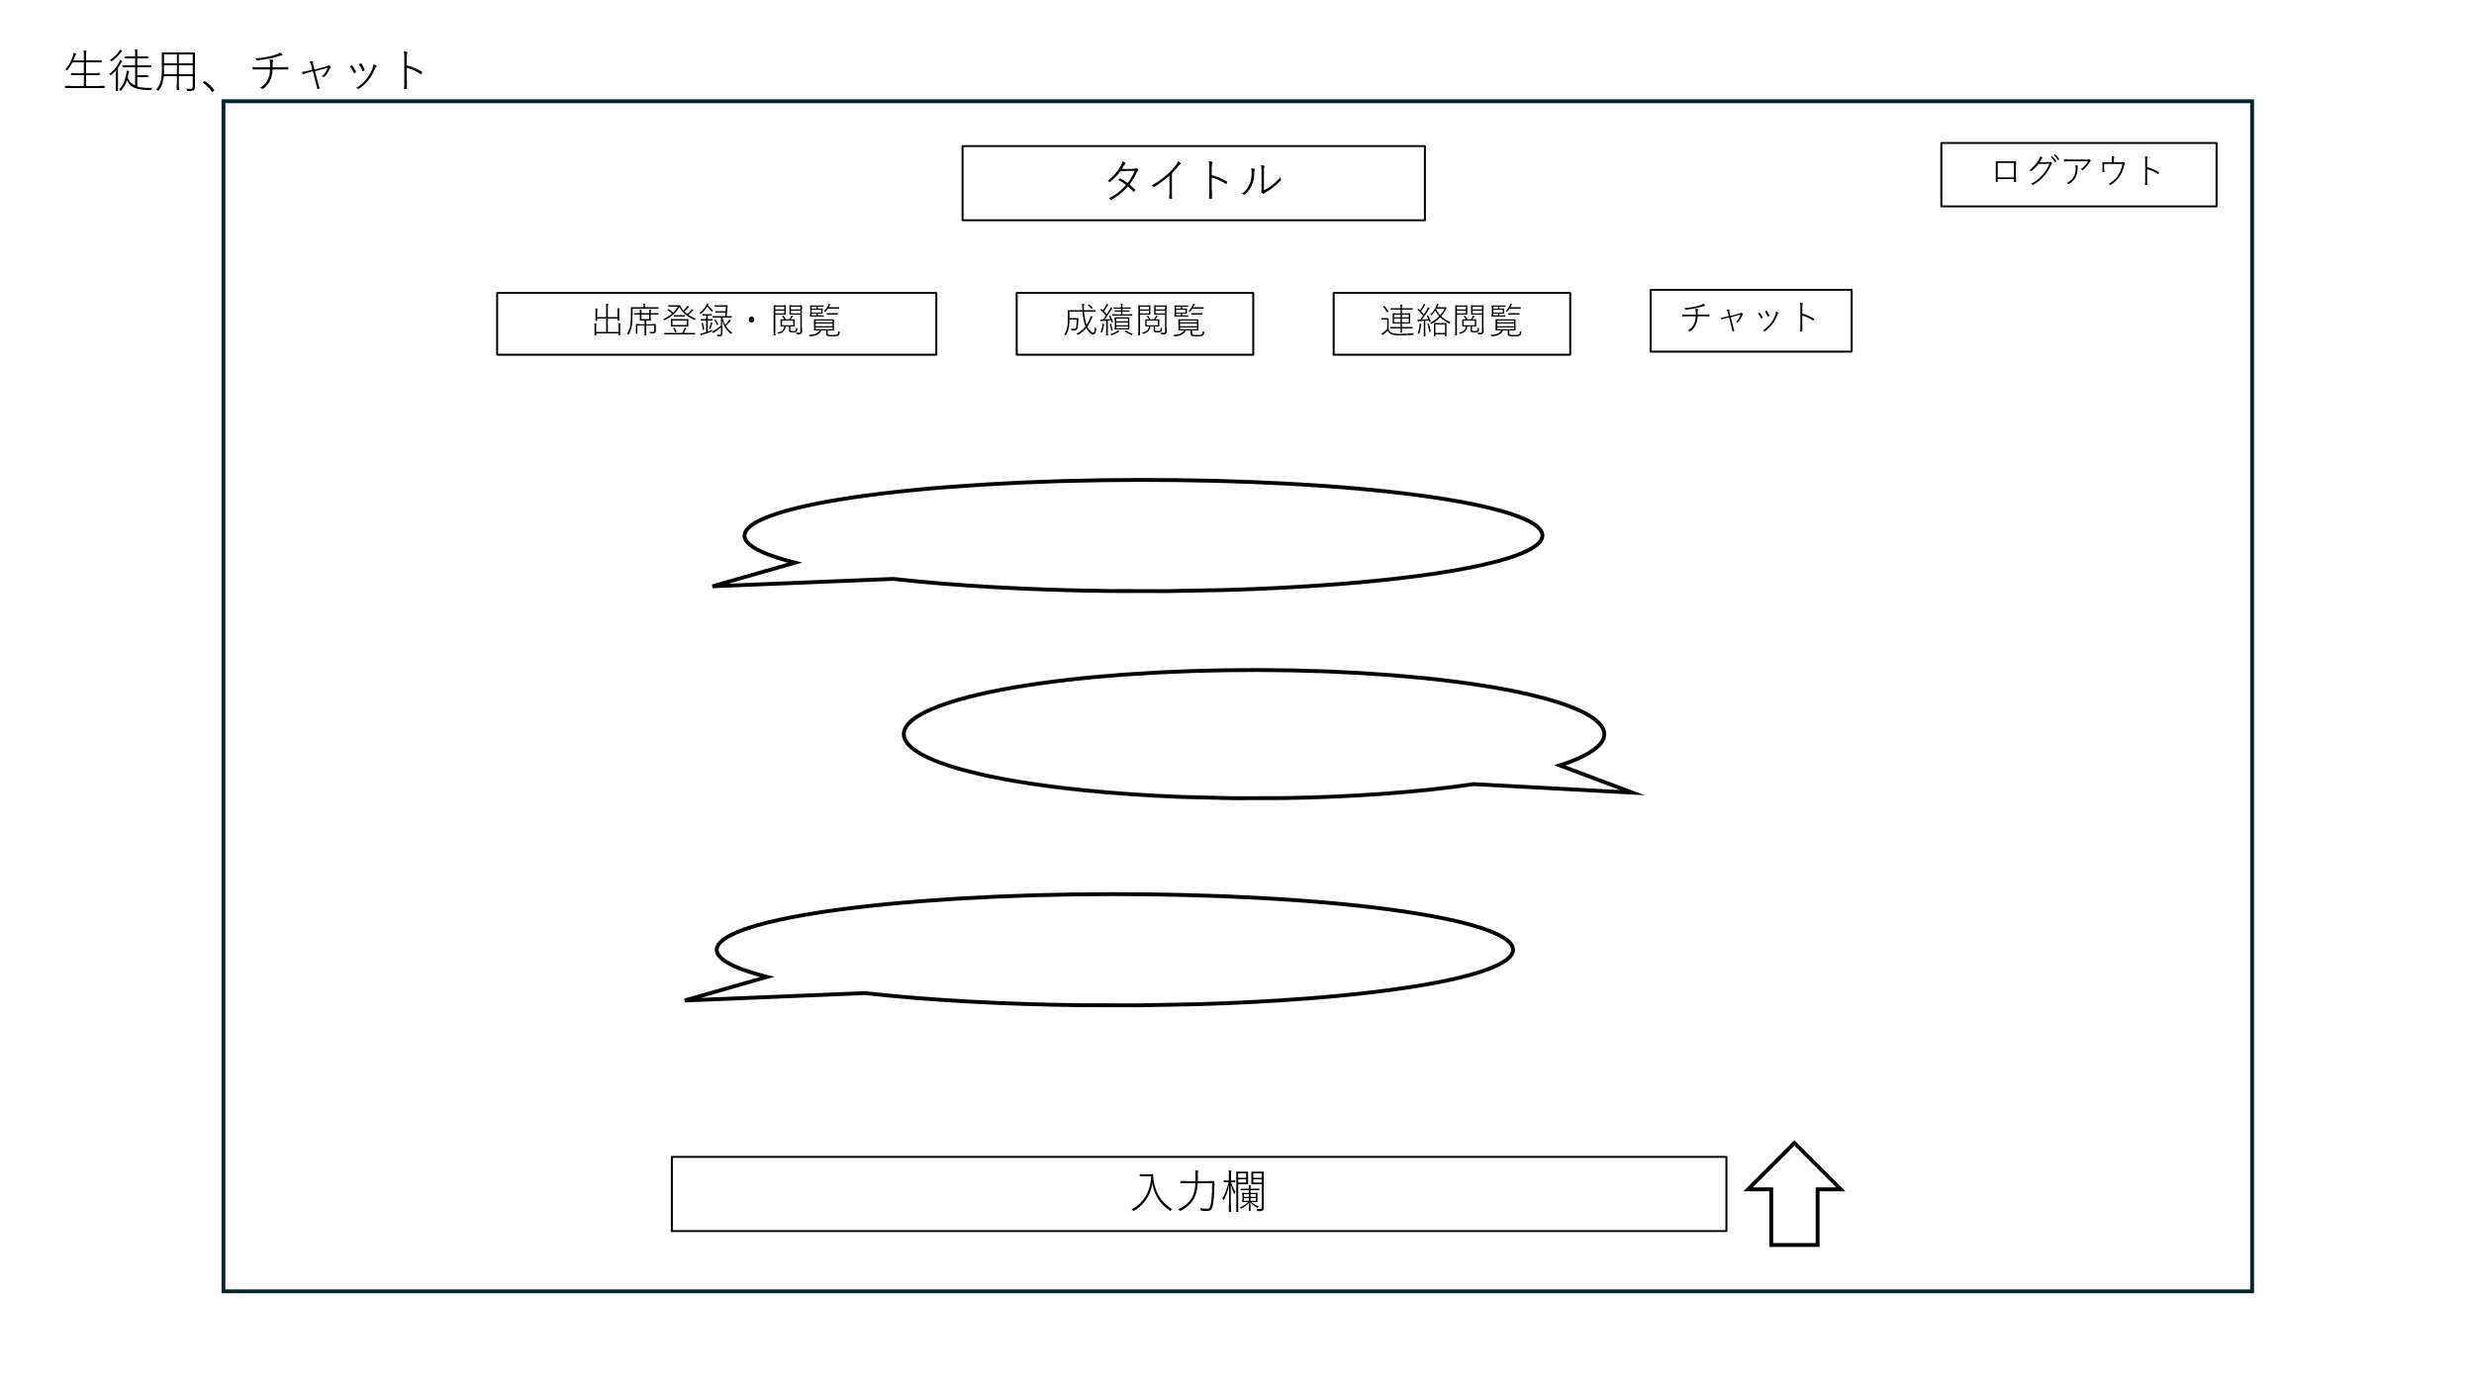

 | 機能設計
 |  | 1.ページロード時の処理
 |  |  | チャット画面用jspを表示する。
 |  |  | Chatテーブルからチャット履歴を取得して表示する

 |  | 2.①入力欄
 |  | 2.②送信ボタン
 |  | 2.③送信内容と受信内容が表示される。

 | 項目定義書

 | No |  | 物理名 | 論理名 |  | 画面型 |  | データ型(Java) | min | max | DBテーブル | DBカラム | 備考
 |  |  | sendMessage | 送信 |  | submit
 |  |  | enter | 入力 |  | text |  | String

